ملخص تنفيذى
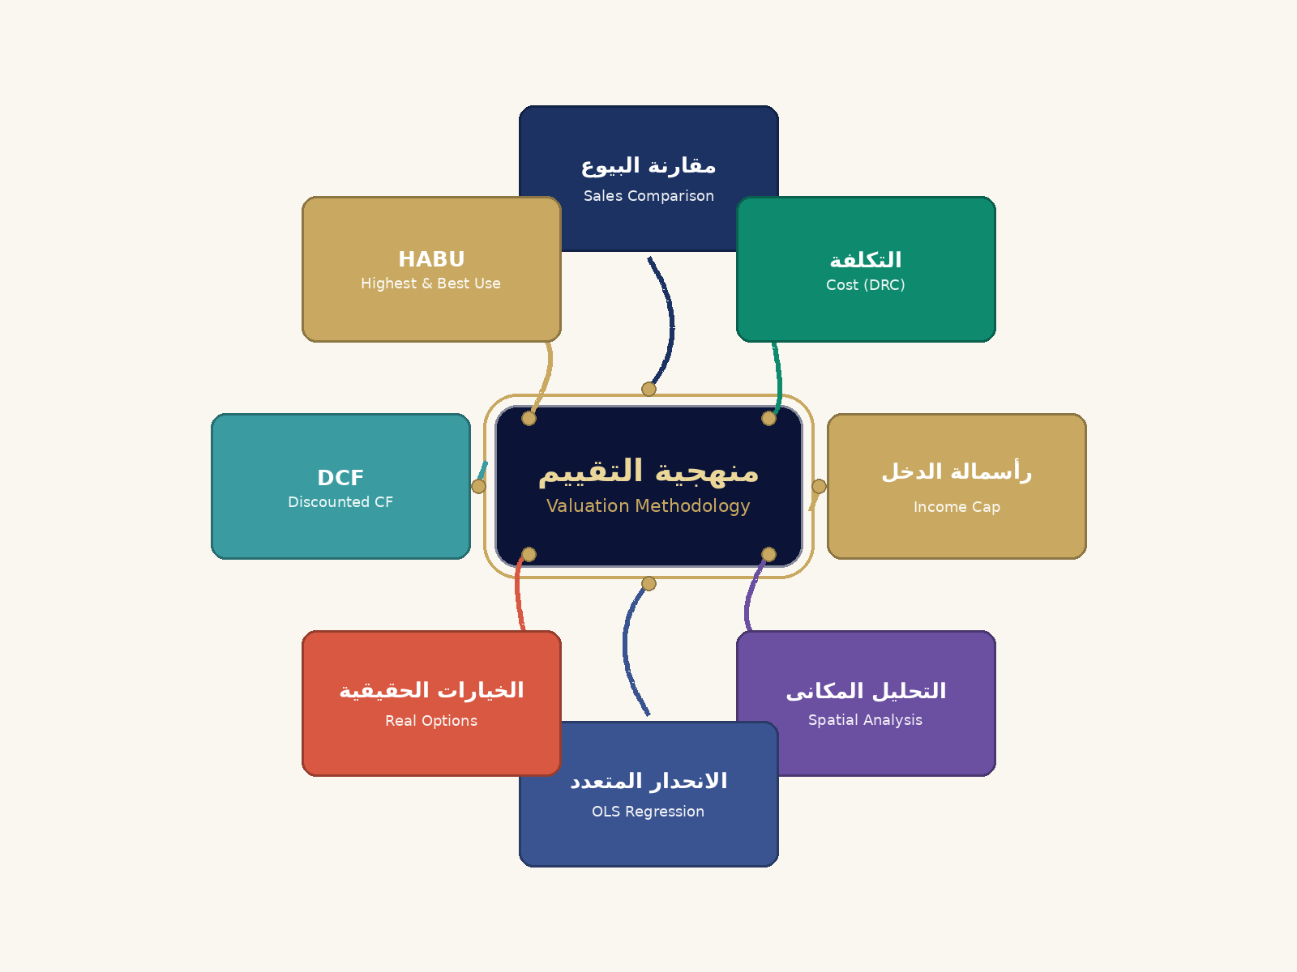
ملخص تنفيذى — Executive Summary

بيانات العقار الأساسية
المساحة الإجمالية (م²) | 150 | م²
سعر المتر المرجعى | 33262 | EGP/م²
الإيجار السنوى للمتر | 380 | EGP/م²
معدل الرسملة | 0.08 | —
سنة البناء | 2010 | —
عمر المبنى | 16 | سنة

نتائج طرق التقييم
القيمة بطريقة مقارنة البيوع | 3399779.25 | EGP
القيمة بطريقة التكلفة (DRC) | 1576775 | EGP
القيمة بطريقة الدخل | 476202.53165 | EGP
القيمة بالتحليل المكانى | 3537517.4756 | EGP
القيمة بالانحدار المتعدد | 3447674.3072 | EGP
القيمة بالخيارات الحقيقية | 3652501.5488 | EGP

القيمة الموزونة النهائية
سعر المتر النهائى الموزون | 17621.785446 | EGP/م²
القيمة السوقية الإجمالية | 2643267.8168 | EGP

أفضل وأعلى استخدام (HABU)
الاستخدام الأمثل | تجاري (Commercial) | —
أعلى قيمة دخل (EGP) | 866400 | EGP
مضاعف القيمة عن الاستخدام السكنى | 1.4 | x

🧠 الخريطة الذهنية لمنهجية التقييم

مقارنات البيوع
⚖ جدول مقارنات البيوع السوقية — Sales Comparison Grid
رقم التقرير: ES-20260501-21F2 | الموقع: التجمع الخامس | عدد المقارنات: 0

البند | موضوع التقييم | مقارن رقم (1) 204401 | مقارن رقم (2) 204301 | مقارن رقم (3) 204101 | مقارن رقم (4) 203406 | مقارن رقم (5) 203201
⬆ أعلى سعر متر |  |  |  | ⬇ أقل سعر متر |  |  |  | 📊 متوسط سعر السوق |  |  |  | σ الانحراف المعياري
0 |  |  |  | 0 |  |  |  | 0 |  |  |  | 0
EGP / م² |  |  |  | EGP / م² |  |  |  | EGP / م² |  |  |  | EGP / م²
المساحة الإجمالية (م²) | 200 | 92.00 | 92.00 | 70.00 | 72.00 | 72.00
══ شبكة التسويات الديناميكية — Dynamic Adjustment Grid ══
 | عقار التقييم |  |  | التجمع الخامس | 150.00 | 4,989,300 | 33,262 | 0 | — | — | — | 0% | 33,262 | 1.000 | 33,262
# | اسم البائع | اسم المشتري | رقم الصك | الموقع | المساحة (م²) | السعر الإجمالي (EGP) | سعر المتر (EGP/م²) | تاريخ البيع | معامل التسوية الجغرافي | معامل التسوية الزمني | معامل تسوية المساحة | إجمالي التسويات % | السعر المعدَّل (EGP/م²) | الوزن النسبي | المتر المرجَّح (EGP/م²)
1 |  |  |  |  |  |  |  |  | 1.000 | 1.000 | 1.000 |  |  | 62.5%
2 |  |  |  |  |  |  |  |  | 1.000 | 1.000 | 1.000 |  |  | 62.5%
3 |  |  |  |  |  |  |  |  | 1.000 | 1.000 | 1.000 |  |  | 62.5%
4 |  |  |  |  |  |  |  |  | 1.000 | 1.000 | 1.000 |  |  | 62.5%
5 |  |  |  |  |  |  |  |  | 1.000 | 1.000 | 1.000 |  |  | 62.5%
6 |  |  |  |  |  |  |  |  | 1.000 | 1.000 | 1.000 |  |  | 62.5%
7 |  |  |  |  |  |  |  |  | 1.000 | 1.000 | 1.000 |  |  | 62.5%
8 |  |  |  |  |  |  |  |  | 1.000 | 1.000 | 1.000 |  |  | 62.5%
9 |  |  |  |  |  |  |  |  | 1.000 | 1.000 | 1.000 |  |  | 62.5%
10 |  |  |  |  |  |  |  |  | 1.000 | 1.000 | 1.000 |  |  | 62.5%
القيمة الإجمالية بأسلوب البيوع (مساحة 200 م²) |  | 4,533,039
══ ملخص التقييم الموزون — Weighted Valuation Summary ══
قيمة المتر المرجَّحة (EGP/م²) |  |  |  |  |  |  |  |  |  | 0
إجمالي قيمة العقار ('الافتراضات والمدخلات'!B4 م²) |  |  |  |  |  |  |  |  |  | 0 EGP
عدد المقارنات المعتمدة |  |  |  |  |  |  |  |  |  | 0 مقارنة
الوزن الكلي للتسويات |  |  |  |  |  |  |  |  |  | 0.0%
الانحراف الكلي عن سعر التقييم |  |  |  |  |  |  |  |  |  | -100.0%
حكم السوق |  |  |  |  |  |  |  |  |  | ✅ سعر التقييم قريب من السوق

📋 صندوق التفسير الاستشاري — مقارنات البيوع
التجمع الخامس — عقار في منطقة التجمع الخامس
تستند نتائج هذه الصفحة إلى منهجية المقارنة المباشرة (Sales Comparison Approach) وفق معيار IVS-105. قيم التسويات الجغرافية والزمنية وتسويات المساحة مستنبطة تلقائياً من خوارزمية محرك الذكاء السوقي وقابلة للمراجعة والتعديل اليدوي.

📋 صندوق التفسير الاستشاري — منهجية المقارنة السوقية
هذه الطريقة هي الأقوى حين تتوفر بيانات بيوع حديثة (<12 شهراً). المبدأ: العقار يُساوي ما يدفعه السوق لعقار مماثل.
التسوية تُعوّض الفروقات بين العقارات: الدور، الموقف، الحديقة، حداثة البناء. كل ميزة لها سعر يُحدده المُقيّم.
معامل التفاوض يُطبَّق لأن أسعار الطرح في الإعلانات تشمل عادةً هامش 3-8% فوق القيمة الفعلية عند التعاقد.
إذا كانت عقارات المقارنة بعيدة جغرافياً أو قديمة البيع (+18 شهراً) تُقلَّل الثقة بهذه الطريقة وترتفع أهمية طريقتَي التكلفة والدخل.

🧠 خريطة ذهنية: مقارنات البيوع

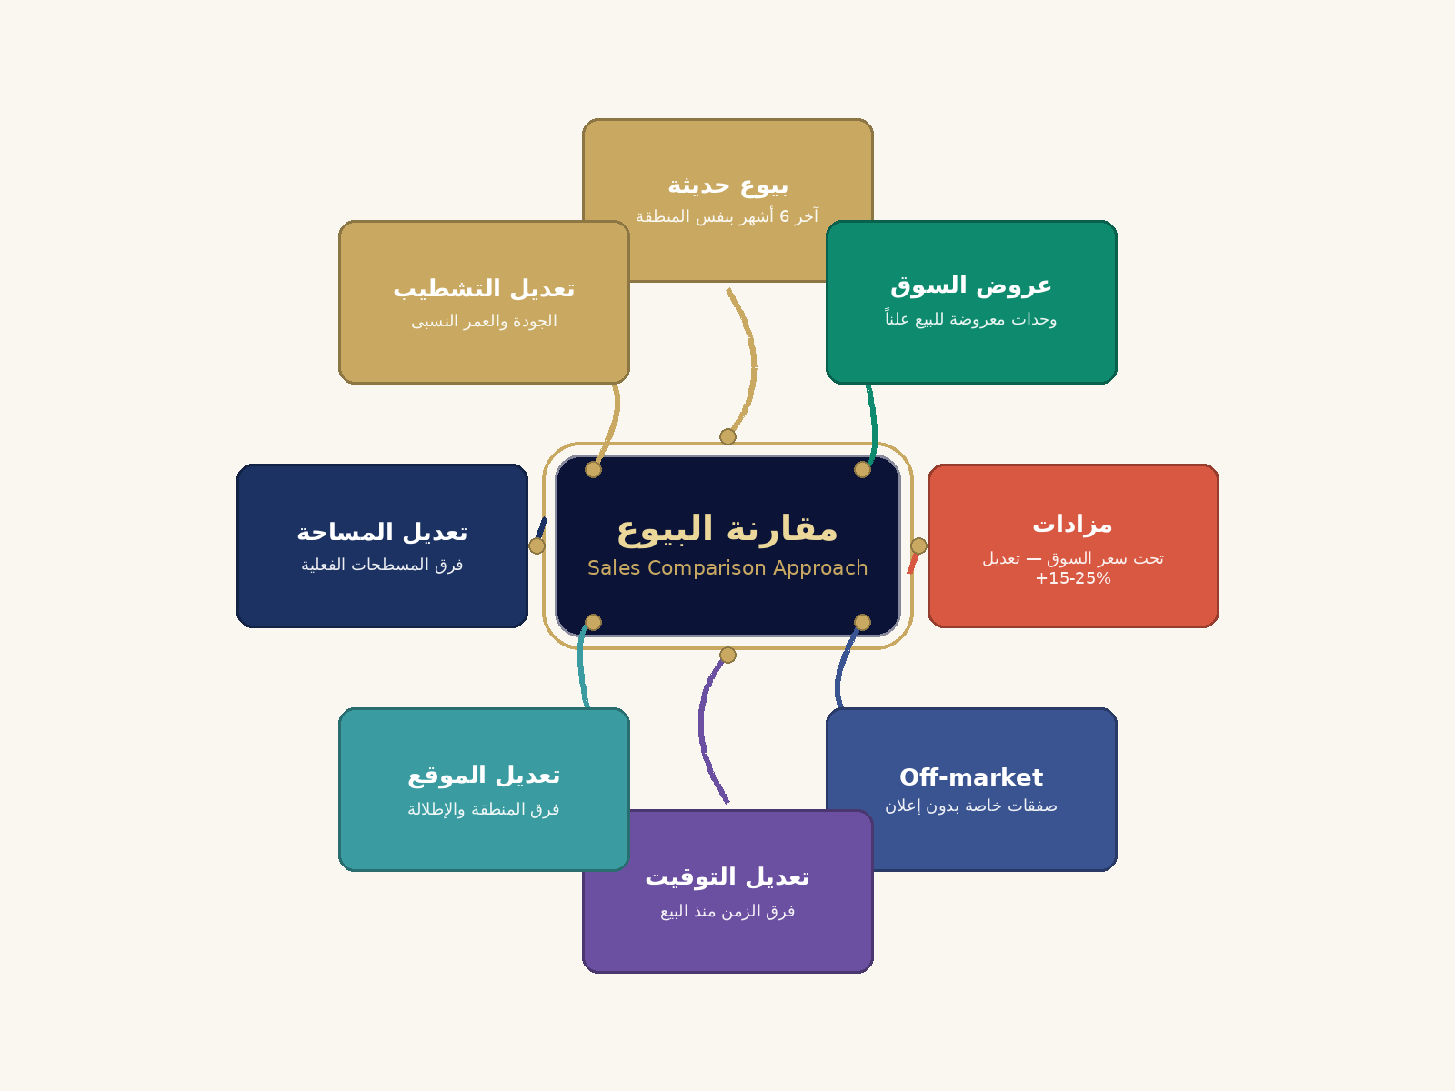

📊 بيانات نموذجية للمقارنات — Sample Comparable Sales

م | الموقع | تاريخ البيع | المساحة (م²) | الدور | سنة البناء | السعر الإجمالى (EGP) | سعر المتر (EGP/م²) | ملاحظات
1 | التجمع الخامس - شارع 90 | 2026/01/15 | 165 | 4 | 2018 | 5,445,000 | 33,000 | تشطيب لوكس
2 | التجمع الخامس - النرجس | 2026/02/08 | 172 | 3 | 2017 | 5,504,000 | 32,000 | جودة ممتازة
3 | التجمع الخامس - الياسمين | 2026/03/22 | 145 | 5 | 2019 | 4,640,000 | 32,000 | مساحة أصغر
4 | التجمع الخامس - الزهراء | 2026/02/12 | 180 | 2 | 2016 | 5,850,000 | 32,500 | أكبر مساحة
5 | التجمع الخامس - النخيل | 2026/01/30 | 158 | 6 | 2020 | 5,293,000 | 33,500 | حديث، دور أعلى

📈 إحصائيات سعر المتر للمقارنات
1 | متوسط سعر المتر |  |  |  | 32,600 EGP/م²
2 | أعلى سعر متر |  |  |  | 33,500 EGP/م²
3 | أقل سعر متر |  |  |  | 32,000 EGP/م²
4 | الانحراف المعيارى |  |  |  | 652 EGP/م²
5 | معامل التباين |  |  |  | 2.0%

🎯 كيف يتم تقييم العقار بأسلوب مقارنة البيوع؟

📋 خطوات الحساب
1️⃣ ابحث عن 3-5 عقارات مماثلة بيعت فى نفس المنطقة خلال 6 أشهر.
2️⃣ احسب سعر المتر لكل مقارن (السعر الإجمالى ÷ المساحة).
3️⃣ عدّل سعر المقارن لتعكس الفروق عن العقار:
- موقع أفضل: اطرح من سعره (-)
- مساحة أصغر: أضف على سعره (+)
- أحدث بناء: اطرح من سعره (-)
- تشطيب أفخم: اطرح من سعره (-)
4️⃣ احسب متوسط الأسعار المعدّلة كسعر متر العقار.
5️⃣ القيمة الإجمالية ÷ سعر المتر × المساحة الإجمالية.

💡 مثال توضيحى
متوسط سعر المتر بعد التعديل ÷ 33,000 EGP × 150 م² ÷ 4,950,000 EGP

المقارنات الإيجارية
مقارنات الإيجار — أساس أسلوب الدخل
IVS 105 — Rental Comparables | 2026/04/12

البند | موضوع التقييم | مقارن إيجاري (1) R-001 | مقارن إيجاري (2) R-002 | مقارن إيجاري (3) R-003 | مقارن إيجاري (4) R-004 | مقارن إيجاري (5) R-005
الموقع / المنطقة | القاهرة | المعادي | المعادي | المعادي | المعادي | المعادي
المساحة (م²) | 200 | 72.00 | 90.00 | 105.00 | 80.00 | 120.00
الدور | 3 | 1 | 2 | 3 | 1 | 4
سنة البناء | 2,010 | 2,016 | 2,015 | 2,018 | 2,017 | 2,016
الإيجار السنوي (EGP/م²) | 380 | 350.00 | 320.00 | 380.00 | 340.00 | 300.00

متوسط الإيجار السنوي للمقارنات (EGP/م²) | 338.00

مقارنات الإيجار السنوي (EGP/م²)

📋 صندوق التفسير الاستشاري — تحليل العائد الإيجاري
العائد الإيجاري الإجمالي = الإيجار السنوي ÷ قيمة العقار. العقار المدروس يُقدَّر إيجاره 684,000 EGP/سنة.
العائد الصافي يطرح: فترات الشغور + مصاريف الصيانة والإدارة + الضرائب. يتراوح عادةً بين 4-7% في السوق المصري.
قاعدة 1%: إذا كان الإيجار الشهري ≥ 1% من سعر الشراء، يُعدّ الاستثمار مقبولاً من منظور التدفق النقدي.
يُستخدم هذا التحليل لمقارنة العقار بالاستثمارات البديلة: الوديعة البنكية، الأسهم، السندات الحكومية.

🧠 خريطة ذهنية: المقارنات الإيجارية

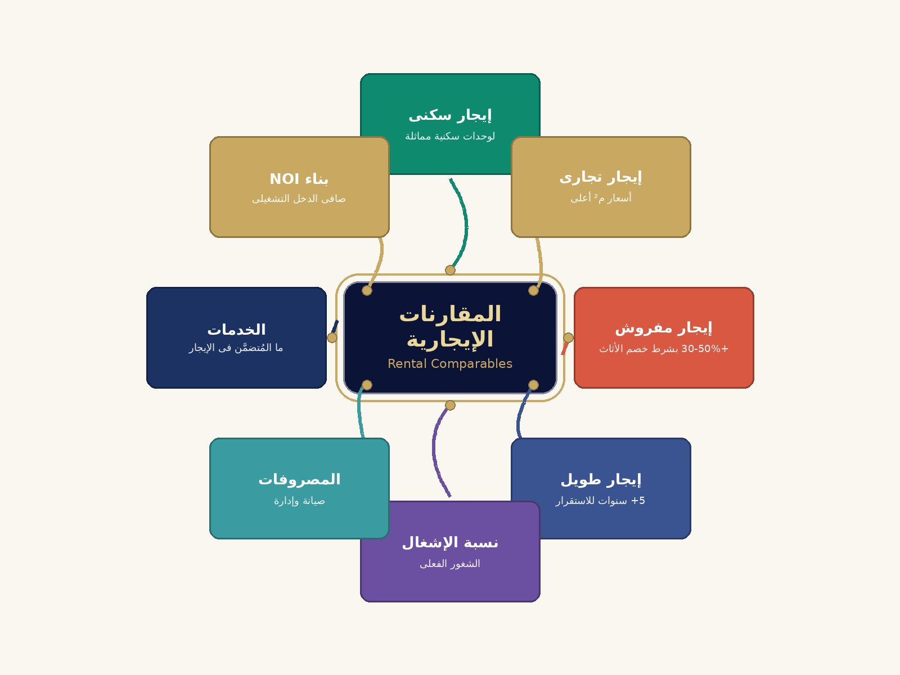

💰 مضاعف الإيجار الإجمالى — GRM & Income Multiplier

الإيجار السنوى للعقار (EGP) |  |  |  |  | 57,000
إجمالى قيمة العقار (EGP) |  |  |  |  | 4,989,300
مضاعف الإيجار الإجمالى GRM |  |  |  |  | 87.53x
معدل العائد الإجمالى GIY |  |  |  |  | 1.1%
الإيجار الشهرى المتوقع (EGP) |  |  |  |  | 4,750
سنوات استرداد رأس المال |  |  |  |  | 87.5 سنة

🏠 كيف نحسب الإيجار السوقى للوحدة؟

📋 خطوات الحساب
1️⃣ اجمع 3-5 إيجارات حديثة لوحدات مماثلة فى نفس المنطقة.
2️⃣ احسب الإيجار السنوى لكل وحدة (الإيجار الشهرى × 12).
3️⃣ احسب إيجار المتر (الإيجار السنوى ÷ المساحة).
4️⃣ عدّل الإيجار حسب الفروق (الموقع، التشطيب، الإشغال).
5️⃣ احسب المتوسط الموزون كإيجار سوقى للعقار.
6️⃣ هذا الإيجار يُستخدم لاحقاً فى أسلوب رأسمالة الدخل.

💡 مثال توضيحى
متوسط إيجار المتر ÷ 380 EGP × 150 م² ÷ 57,000 EGP سنوياً

طريقة التكلفة
أسلوب التكلفة — التكلفة الاستبدالية المستهلكة بالتفصيل (Granular DRC)
══ ملخص طريقة التكلفة الموحدة (مصفوفة + استخلاص) ══
متوسط سعر م² أرض (مصفوفة 60% + استخلاص 40%) | 0 | EGP/م² — آلي من الجداول أدناه
مساحة الأرض (م²) | 187.5 | تقدير: 125% من مساحة الوحدة | الإجمالي (EGP)
قيمة الأرض (EGP) | 0 | #NAME?
تكلفة البناء (EGP/م²) | 11,641.70 | 35% من سعر السوق
إجمالي تكلفة البناء | 174625500.0%
الاستهلاك المتراكم | 558,801.60 | 2%/سنة — حد أقصى 80%
قيمة البناء بعد الاستهلاك | 1187453.4 | 150.00
══ القيمة النهائية بطريقة التكلفة ══ |  |  | 83,820,240.00 EGP
قيمة الأرض + قيمة البناء (EGP) | 1,187,453
سعر المتر بطريقة التكلفة | 7,916
التوصية | ✅ السوق يُقيّم فوق تكلفة الاستبدال — قيمة موقع ظاهرة | 150.00 | #VALUE!
الخرسانة المسلحة — أعمدة وجسور وبلاطات | 1,200.00 | 150.00 | 180,000.00
حديد التسليح | 800.00 | 150.00 | 120,000.00
أعمال البناء والطوب والحوائط | 0.12 | 150.00 | 18.00
إجمالي أعمال الهيكل الإنشائي (أ) |  |  | #VALUE!

القسم الثالث: أعمال التشطيبات الداخلية والخارجية (Finishing Works)
أعمال البياض والجبس والملس النهائي | 0.05 | 150.00 | 7.50
الأرضيات والتشطيبات (بورسلان / رخام) | 0.08 | 150.00 | 12.00
أعمال السباكة وشبكات الصرف والمياه | 0.05 | 150.00 | 7.50
أعمال الكهرباء والإنارة والتأريض | 0.20 | 150.00 | 30.00
الدهانات والأعمال النهائية | 10.00 | 150.00 | 1,500.00
الواجهات والكسوة الخارجية | 350.00 | 150.00 | 52,500.00
إجمالي أعمال التشطيبات (ب) |  |  | 54,057.00 EGP

القسم الرابع: التكاليف غير المباشرة والطوارئ (Soft Costs & Overheads)
مصروفات طوارئ وتكاليف غير مباشرة | 498930000.0% | من الإجمالي المباشر | #VALUE!
ربح المقاول والمصروفات الإدارية (15%) | 15.0% | من إجمالي التكلفة المباشرة | #VALUE!
إجمالي التكاليف غير المباشرة (ج) |  |  | #VALUE!
إجمالي تكلفة الاستبدال الجديدة RCN = (أ + ب + ج) |  |  | #VALUE!

القسم الخامس: الإهلاك والتهالك المتراكم
العمر الحالي للمبنى (سنة) | 0
العمر الاقتصادي للمبنى (سنة) | 60
نسبة الإهلاك الطبيعي = العمر الحالي ÷ العمر الاقتصادي | 0.0%
الإهلاك الطبيعي والمادي (EGP) |  |  | #VALUE!
الإهلاك الوظيفي والخارجي (2%) (EGP) |  |  | #VALUE!
أ — مصفوفة تعديل سعر الأرض (Land Adjustment Matrix)
# | وصف قطعة الأرض | المساحة (م²) | التاريخ | السعر الإجمالي | سعر م² خام | تعديل % | سعر م² مُعدَّل
1 | قطعة زاوية — واجهة شمالية | 577 | 2025-2026 | 6,035,997 | 10,461 | 1.7% | 10,639
2 | قطعة داخلية — حي مجاور | 302 | 2025-2026 | 2,881,684 | 9,542 | 1.3% | 9,666
3 | قطعة تجارية — طريق رئيسي | 548 | 2025-2026 | 4,804,316 | 8,767 | 3.0% | 9,030
4 | قطعة داخلية — شارع هادئ | 454 | 2025-2026 | 5,003,080 | 11,020 | 3.6% | 11,417
5 | قطعة زاوية — واجهتان | 312 | 2025-2026 | 3,261,336 | 10,453 | 6.2% | 11,101
6 | قطعة على شارع فرعي 12م | 298 | 2025-2026 | 3,285,748 | 11,026 | 14.6% | 12,636
7 | قطعة بالقرب من خدمات | 561 | 2025-2026 | 6,169,878 | 10,998 | -0.9% | 10,899
8 | قطعة ركنية — ثلاث واجهات | 523 | 2025-2026 | 5,745,155 | 10,985 | 7.7% | 11,831
بيانات مخطط توزيع تكلفة البناء
متوسط سعر م² المُعدَّل (المصفوفة) | #VALUE! |  |  |  |  |  | 10,902
الانحراف المعياري | 54,057.00 |  |  | Min | 9030 | Max | 1,151 | 1
التكاليف غير المباشرة (ج) | #VALUE! |  |  | Max | 12636
توزيع تكلفة البناء: هيكل إنشائي | تشطيبات | تكاليف غير مباشرة
ب — طريقة الاستخلاص (Extraction Method)
# | العنوان | مساحة مبنى (م²) | سعر البيع (EGP) | تكلفة البناء/م² | نسبة الإهلاك | قيمة المبنى | سعر م² أرض مستخلص
1 | وحدة مجاورة — بيع 2024-Q3 | 178 | 6,315,838 | 11,457 | 29.0% | 1,447,936 | 21,927
2 | شقة مرجعية 1 — بيع 2025-Q1 | 158 | 5,198,036 | 12,302 | 29.0% | 1,380,038 | 19,283
3 | وحدة مقارنة — نفس الحي | 156 | 5,335,946 | 12,592 | 32.0% | 1,335,759 | 20,514
4 | بيع حديث — 2025-Q2 | 144 | 5,107,176 | 11,917 | 29.0% | 1,218,394 | 21,604
5 | وحدة مطابقة — مساحة قريبة | 182 | 6,757,200 | 12,364 | 37.0% | 1,417,656 | 23,419
6 | شقة مرجعية 2 — 2024-Q4 | 146 | 5,150,361 | 12,570 | 34.0% | 1,211,245 | 21,643
7 | وحدة مجاورة ب — طابق 2 | 156 | 4,784,940 | 11,488 | 33.0% | 1,200,726 | 18,381
8 | بيع موثق — 2025-Q3 | 182 | 6,735,652 | 11,588 | 37.0% | 1,328,680 | 23,715

متوسط سعر م² أرض المستخلص |  |  |  |  |  |  | 21,311

ج — الوزن المُرجَّح النهائي لسعر م² الأرض
متوسط المصفوفة (وزن 60%) | 10,902 | 60% | 6,541
متوسط الاستخلاص (وزن 40%) | 21,311 | 40.0% | 8,524

✅ سعر م² الأرض المُرجَّح النهائي |  |  | 15,066 | EGP/م²

📋 صندوق التفسير الاستشاري — طريقة التكلفة الموحدة
متوسط سعر م² الأرض (مصفوفة + استخلاص): 0 EGP/م². القيمة الإجمالية بطريقة التكلفة = 1,187,453 EGP.
التوصية: ✅ السوق يُقيّم فوق تكلفة الاستبدال — قيمة موقع ظاهرة. الاستهلاك يُعبّر عن التقادم — كل عام يُضيف 2% خصم على قيمة المبنى.
مصفوفة التعديل: تُقارن قطع الأرض المجاورة وتُعدّل للاختلافات (الموقع، الواجهة، الوضع القانوني).
الاستخلاص: يستنبط سعر الأرض من بيوع مكتملة بطرح قيمة المبنى المُهلَك — الطريقة الأكثر موضوعية.

🧠 خريطة ذهنية: طريقة التكلفة

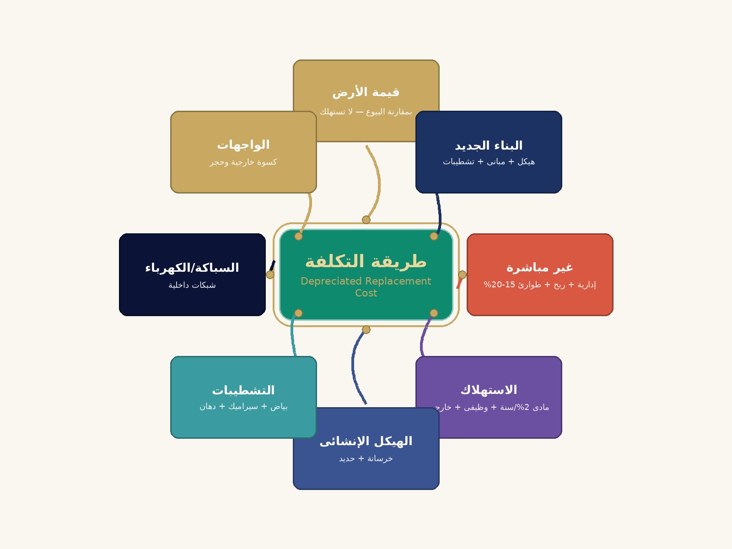

🏗️ تفصيل تكلفة البناء — Construction Cost per m²

م | الفئة | البند | الكمية | الوحدة | سعر الوحدة (EGP) | إجمالى للمتر (EGP) | ملاحظة
1 | الحفر والتأسيس | حفر وردم تربة | 0.6 | م³/م² | 150 | 90 | حفر يدوى أو ميكانيكى
2 | الحفر والتأسيس | خرسانة عادية للقواعد | 0.15 | م³/م² | 900 | 135 | PC نظافة وقواعد
3 | الحفر والتأسيس | حديد التسليح للقواعد | 12 | كجم/م² | 32 | 384 | أساسات مسلحة
4 | الهيكل الإنشائى | حديد التسليح للأعمدة | 25 | كجم/م² | 32 | 800 | أعمدة وكمرات
5 | الهيكل الإنشائى | حديد التسليح للبلاطات | 18 | كجم/م² | 32 | 576 | Top + Bottom mesh
6 | الهيكل الإنشائى | خرسانة مسلحة - أعمدة | 0.18 | م³/م² | 1200 | 216 | خرسانة 350 كجم/م³
7 | الهيكل الإنشائى | خرسانة مسلحة - بلاطات | 0.16 | م³/م² | 1200 | 192 | بلاطات هوردى/مصمتة
8 | الهيكل الإنشائى | أسمنت بورتلاندى | 60 | كجم/م² | 2.5 | 150 | إضافات على الخرسانة
9 | المبانى | طوب أحمر مفرغ - حوائط | 65 | طوبة/م² | 0.85 | 55 | حوائط خارجية 25 سم
10 | المبانى | طوب أبيض - قواطع | 35 | طوبة/م² | 0.65 | 23 | قواطع 12 سم
11 | المبانى | مونة أسمنت + رمل | 25 | كجم/م² | 1.8 | 45 | مونة 1:6 للبناء
12 | البياض | بياض داخلى | 35 | كجم/م² | 1.5 | 53 | محارة + بياض
13 | البياض | بياض خارجى | 30 | كجم/م² | 2 | 60 | محارة بياض رمل
14 | البياض | ملس جبسى نهائى | 5 | كجم/م² | 4 | 20 | للحوائط الداخلية
15 | الأرضيات | بورسلين/سيراميك | 1 | م²/م² | 280 | 280 | 60×60 درجة أولى
16 | الأرضيات | رخام/جرانيت للسلالم | 0.05 | م²/م² | 800 | 40 | بقدر مسطح السلم
17 | الأرضيات | وزرات وكرنيش | 1 | م.ط/م² | 35 | 35 | وزر 7 سم
18 | الأرضيات | سيراميك للحوائط | 0.4 | م²/م² | 240 | 96 | حمامات ومطابخ
19 | السباكة | مواسير صرف PVC | 5 | م/م² | 18 | 90 | صرف
20 | السباكة | مواسير تغذية PPR | 4 | م/م² | 22 | 88 | مياه PPR
21 | السباكة | أطقم حمام | 0.025 | طقم/م² | 6500 | 163 | كرسى+حوض+بانيو
22 | السباكة | خلاطات وحنفيات | 0.04 | قطعة/م² | 450 | 18 | خلاطات تركيز
23 | السباكة | سخانات + غلايات | 0.015 | قطعة/م² | 2800 | 42 | سخان 50 لتر
24 | الكهرباء | أسلاك نحاس مرنة | 12 | م/م² | 16 | 192 | 1.5+2.5+4 مم
25 | الكهرباء | مواسير PVC للكهرباء | 5 | م/م² | 8 | 40 | خراطيم تثبيت
26 | الكهرباء | مفاتيح وبرايز | 1.2 | قطعة/م² | 60 | 72 | ماركة محلية جيدة
27 | الكهرباء | علب توزيع وأرضى | 0.04 | قطعة/م² | 350 | 14 | صبة + لوحة
28 | الكهرباء | إنارة (مصابيح + كشافات) | 0.6 | قطعة/م² | 150 | 90 | ليد إقتصادى
29 | النجارة | أبواب داخلية خشبية | 0.05 | باب/م² | 2200 | 110 | MDF أو موسكى
30 | النجارة | باب خارجى أمن | 0.005 | باب/م² | 6500 | 33 | حديد + كور خشب
31 | النجارة | شبابيك ألومنيوم/خشب | 0.1 | م²/م² | 900 | 90 | ألومنيوم 100 ميكرون
32 | الواجهات | كسوة حجر هاشمى | 0.3 | م²/م² | 350 | 105 | هاشمى أو ميرلا
33 | الواجهات | دهانات خارجية | 0.3 | م²/م² | 65 | 20 | أكريليك خارجى
34 | الدهانات | دهان بلاستيك (3 أوجه) | 2.5 | م²/م² | 30 | 75 | بلاستيك ماركة أولى
35 | الدهانات | دهان زيتى للأبواب | 0.2 | م²/م² | 80 | 16 | زيتى لمعان
36 | أعمال أخرى | عزل مائى للحمامات والسطح | 0.2 | م²/م² | 110 | 22 | بيتومين + عازل
37 | أعمال أخرى | عزل حرارى | 0.15 | م²/م² | 45 | 7 | فلين أو صوف صخرى
38 | أعمال أخرى | نظافة وتشطيب نهائى | 1 | م²/م² | 25 | 25 | تسليم
 | إجمالى تكلفة المتر المباشرة |  |  |  |  | 4,560
 | + تكاليف غير مباشرة (إدارية + ربح + طوارئ 18%) |  |  |  |  | 821
 | 💎 إجمالى تكلفة المتر الكاملة (RCN) |  |  |  |  | 5,381 EGP/م²

🏗️ كيف نحسب قيمة العقار بأسلوب التكلفة (DRC)؟

📋 خطوات الحساب
1️⃣ احسب قيمة الأرض من بيوع أراضى مماثلة فى نفس المنطقة.
2️⃣ احسب تكلفة بناء عقار جديد بنفس المواصفات اليوم (RCN).
3️⃣ أضف التكاليف غير المباشرة (إدارية + ربح المقاول 15-20%).
4️⃣ اطرح التهالك المتراكم (يقارب 2% لكل سنة من عمر المبنى).
5️⃣ القيمة النهائية ÷ قيمة الأرض + قيمة المبنى بعد التهالك.

💡 مثال توضيحى
أرض 1.2M + بناء 2M − تهالك 32% ÷ 2.56M EGP

رأسمالة الدخل
أسلوب رأسمالة الدخل — Income Capitalization
IVS 105 — Income Approach | 2026/04/12

الإيجار الشهري للوحدة | 4,750.00 | EGP / شهر
الدخل الإيجاري السنوي الإجمالي (الإيجار × 12) | 57,000.00 | EGP / سنة
خسائر عدم الإشغال والمصاريف الإدارية (10%) | 14,250.00 | EGP / سنة
صافي الدخل التشغيلي الفعال (NOI) | 42,750.00 | EGP / سنة
العمر الاقتصادي المتبقى للمبنى (سنة) | 44 | سنة
معدل استرداد رأس المال = 1 / العمر المتبقى | 2.3% | سنوياً
سعر الفائدة السائد | 8.5% | سنوياً
معدل الرسملة الكلي = الفائدة + استرداد رأس المال | ≈ B9+B10 | سنوياً
العائد على الأرض = قيمة الأرض × الفائدة | ≈ B15*B10 | EGP / سنة
الدخل الصافي المتاح للمبنى = NOI - عائد الأرض | #VALUE! | EGP / سنة
قيمة المبنى = دخل المبنى / معدل الرسملة | #VALUE! | EGP
قيمة الأرض (مُضاف) | 1,200,000.00 | EGP

القيمة الإجمالية بأسلوب رأسمالة الدخل | #VALUE! | EGP
سعر المتر بأسلوب الدخل (EGP/م²) | #VALUE!

شرح أسلوب رأسمالة الدخل
يُقيّم هذا الأسلوب العقار بتحويل الدخل الإيجاري الصافي إلى قيمة رأسمالية. تُحسب القيمة بقسمة صافي الدخل التشغيلي (NOI) على معدل الرسملة الذي يشمل سعر الفائدة ومعدل استرداد رأس المال. يُستخدم هذا الأسلوب وفق IVS 105 للعقارات ذات الدخل الإيجاري الثابت.

📋 صندوق التفسير الاستشاري — منهجية رسملة الدخل
معدل الرسملة 8.0% يعني استعادة رأس المال خلال 12.5 سنة من الإيجار وحده (بدون تضخم أو نمو).
الفرق بين معدل رسملة الدخل والمعدل الخالي من المخاطرة يُسمى 'علاوة مخاطر العقار'. ارتفاعه يعني سوقاً أقل يقيناً.
احذر من استخدام الإيجار الإجمالي دون طرح الشغور والمصاريف — يُعطي قيمة مضخمة قد تُضلل المستثمر.
معدل الرسملة يرتفع في المناطق الأقل طلباً ويتراجع في الأحياء المرغوبة. عكسياً: انخفاض المعدل = ارتفاع القيمة.

🧠 خريطة ذهنية: رأسمالة الدخل

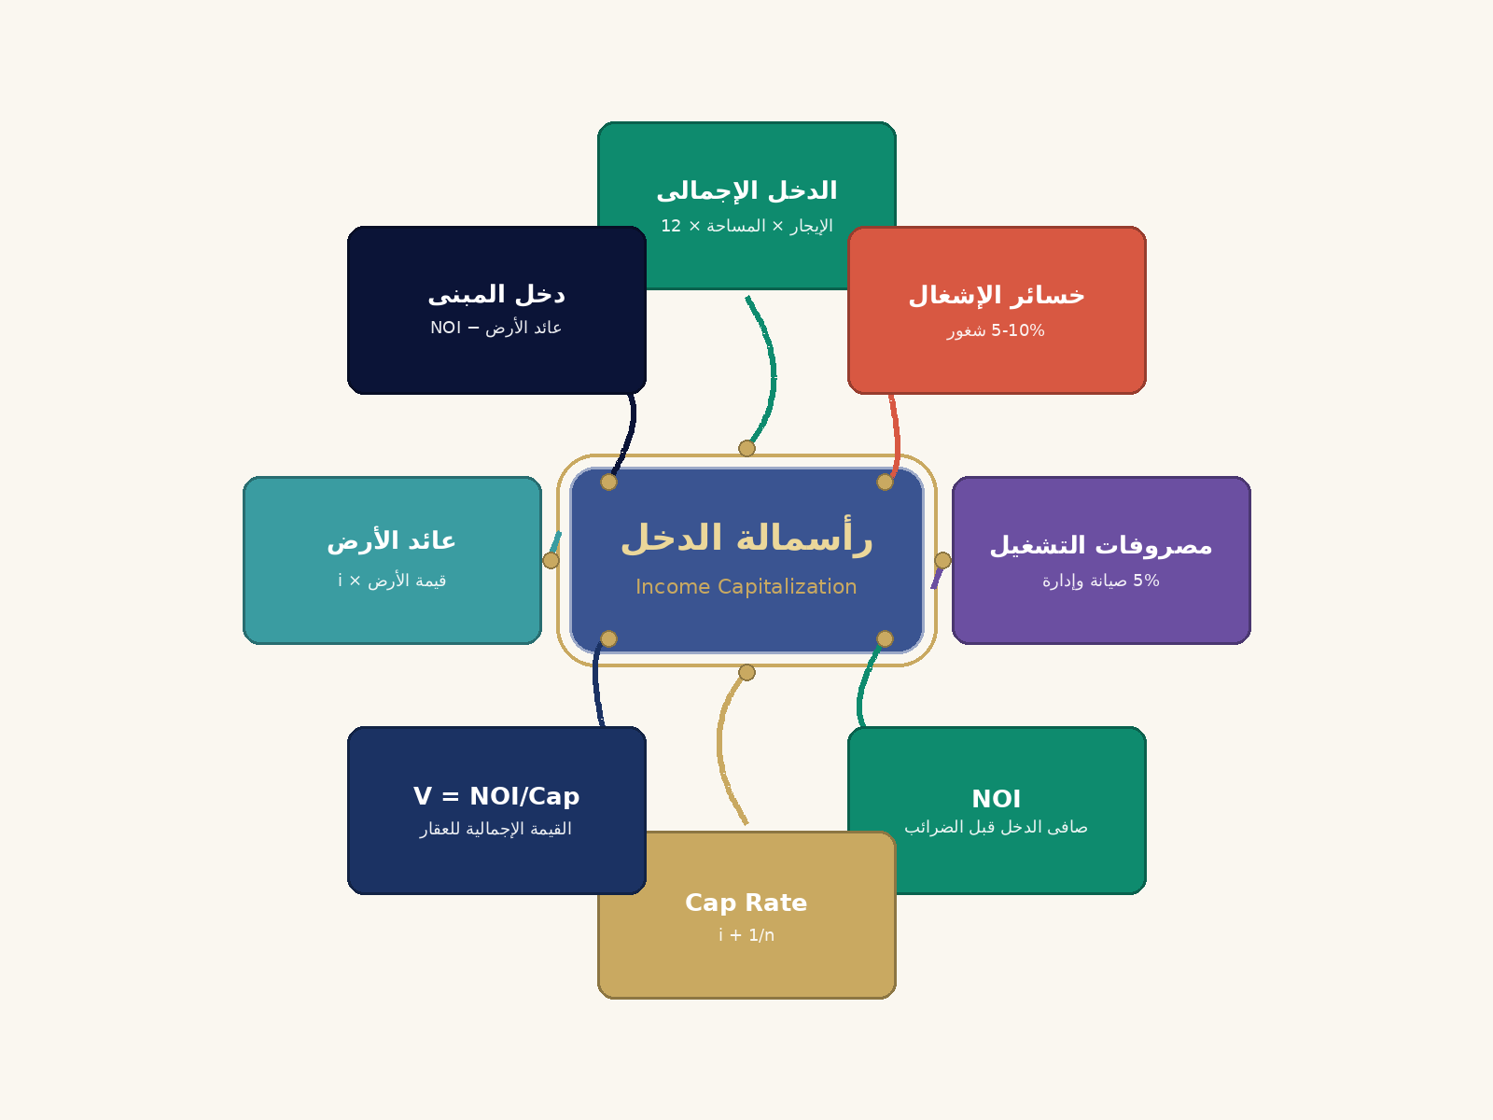

💵 كيف نحسب القيمة بأسلوب رأسمالة الدخل؟

📋 خطوات الحساب
1️⃣ احسب الدخل السنوى الإجمالى (الإيجار/م² × المساحة).
2️⃣ اطرح خسائر الإشغال (5%) ومصروفات التشغيل (5%).
3️⃣ الناتج هو صافى الدخل التشغيلى (NOI) قبل الضرائب.
4️⃣ احسب معدل الرسملة Cap Rate.
5️⃣ القيمة ÷ NOI ÷ معدل الرسملة + قيمة الأرض.

💡 مثال توضيحى
الإيجار 57,000 سنوياً، NOI ÷ 48,450، القيمة ÷ 471,762 EGP

التحليل المكاني
التحليل المكاني والجغرافي — OpenStreetMap Integration
الموقع: التجمع الخامس | الإحداثيات: 30.01310N , 31.49130E
══ بيانات الإحداثيات (مرجع) ══
خط العرض (Latitude) | 30.0131 | خط العرض y | خط الطول x | سنة البناء
خط الطول (Longitude) | 31.49 | 31.05436 | 29.97791 | 2,016
مصدر الخريطة | OpenStreetMap © contributors | 31.05383 | 29.97791 | 2,016
عدد المقارنات المُرسَّمة | 0.00 | 31.04647 | 29.97766 | 2,016
204301 | 21,436 | 31.043 | 29.9779 | 2,017
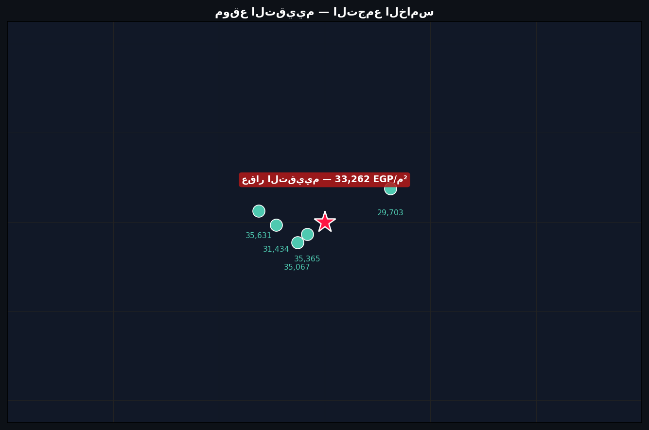
204401 | 21,368 | 31.042 | 29.9779 | 2,017
508-85 | 26,208 | 31.058 | 29.9776 | 2,000 | خريطة الموقع — OpenStreetMap
509-82 | 25,773 | 31.056 | 29.9775 | 2,000
E1-13 | 26,855 | 31.047 | 29.978 | 2,000
E1-53 | 26,925 | 31.0475 | 29.9781 | 2,000
780-511 | 23,584 | 31.059 | 29.976 | 2,007
782-110 | 24,303 | 31.057 | 29.9762 | 2,007
785-110 | 24,849 | 31.055 | 29.9765 | 2,007
203406 | 21,749 | 31.05436 | 29.97791 | 2,016
204101 | 21,617 | 31.04437 | 29.97791 | 2,017
D6-53 | 17,505 | 31.049 | 29.9785 | 2,013
E4-12 | 27,392 | 31.0488 | 29.978 | 2,000
E5-71 | 25,247 | 31.0486 | 29.9782 | 2,000
784-107 | 23,273 | 31.0548 | 29.9765 | 2,009
784-403 | 23,067 | 31.0549 | 29.9766 | 2,009
785-104 | 24,677 | 31.055 | 29.9767 | 2,007

نتائج الاستيفاء المكاني للعقار موضوع التقييم
الطريقة المستخدمة | Ordinary Kriging (pykrige)
إحداثية x (خط الطول) | 29.978 | إحداثية y (خط العرض) | 31.049
التباين (Variance) | 5,838,655
القيمة المُستنتجة (EGP/م²) | 23,583.45 EGP | القيمة الإجمالية (EGP) | 4,716,689.97 EGP

شرح التحليل المكاني (Kriging / IDW)
Kriging هو أسلوب استيفاء إحصائي مكاني (Geostatistical Interpolation) يُقدّر قيمة العقار بناءً على توزيع الأسعار الجغرافي للعقارات المجاورة. يأخذ الأسلوب في الاعتبار التباين المكاني (Variogram) ليُنتج تقديراً بلا انحياز. عند تعذّر Kriging يُستخدم IDW (Inverse Distance Weighting) كبديل يُعطي أوزاناً عكسية مع المسافة.

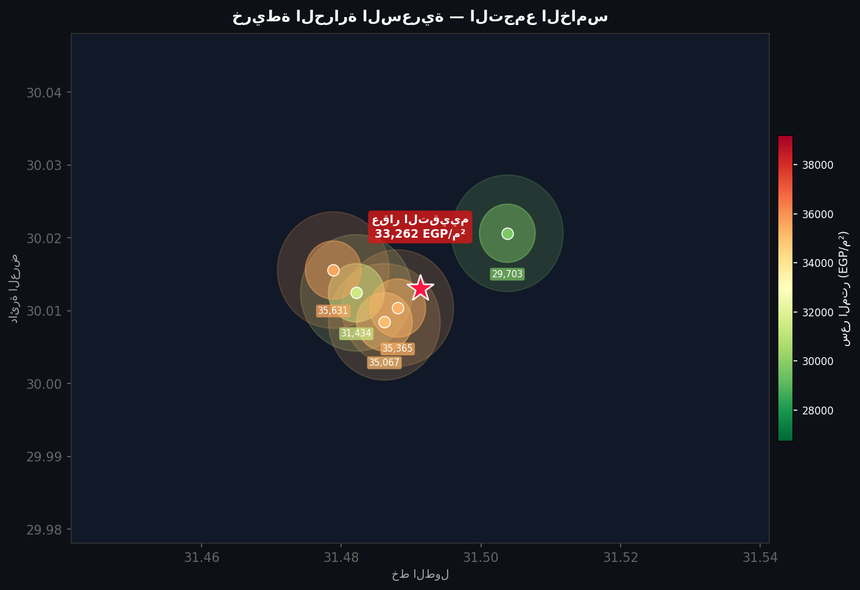
 |  |  |  |  | خريطة الحرارة السعرية — Price Heatmap

══ إحداثيات المقارنات (تقريبية) ══
# | lat | lng | سعر المتر (EGP/م²) | نسبة من سعر التقييم
1 | 30.012466 | 31.482149 | 31,434 | 94.5042390716133%
2 | 30.015587 | 31.478841 | 35,631 | 107.122241597018%
📋 صندوق التفسير الاستشاري — التحليل الجغرافي للأسعار
الموقع الجغرافي: التجمع الخامس. الإحداثيات: خط عرض 30.0131، خط طول 31.4913. دائرة التأثير السعري ≈ 1.5 كم.
IDW (الوزن العكسي للمسافة): العقارات القريبة منك تُؤثر أكثر على سعرك. كلما اتسعت نطاق البحث، كان التقدير أقل دقة.
الخريطة الحرارية تُظهر نطاقات الأسعار: الألوان الدافئة (أحمر) = أسعار مرتفعة، الباردة (أزرق/أخضر) = منخفضة.
تنبيه للمستثمر: الأسعار الأعلى في المناطق المجاورة قد تُشير لمشاريع بنية تحتية قادمة — فرصة استثمارية مبكرة.

🧠 خريطة ذهنية: التحليل المكاني

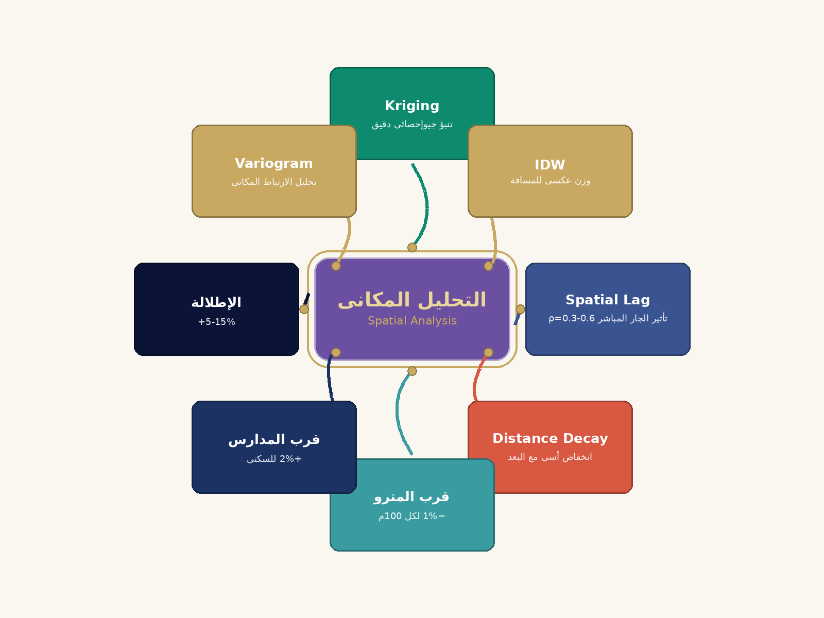

🗺️ الخرائط البصرية — Heatmap & Geographic

🌡️ الخريطة الحرارية للأسعار

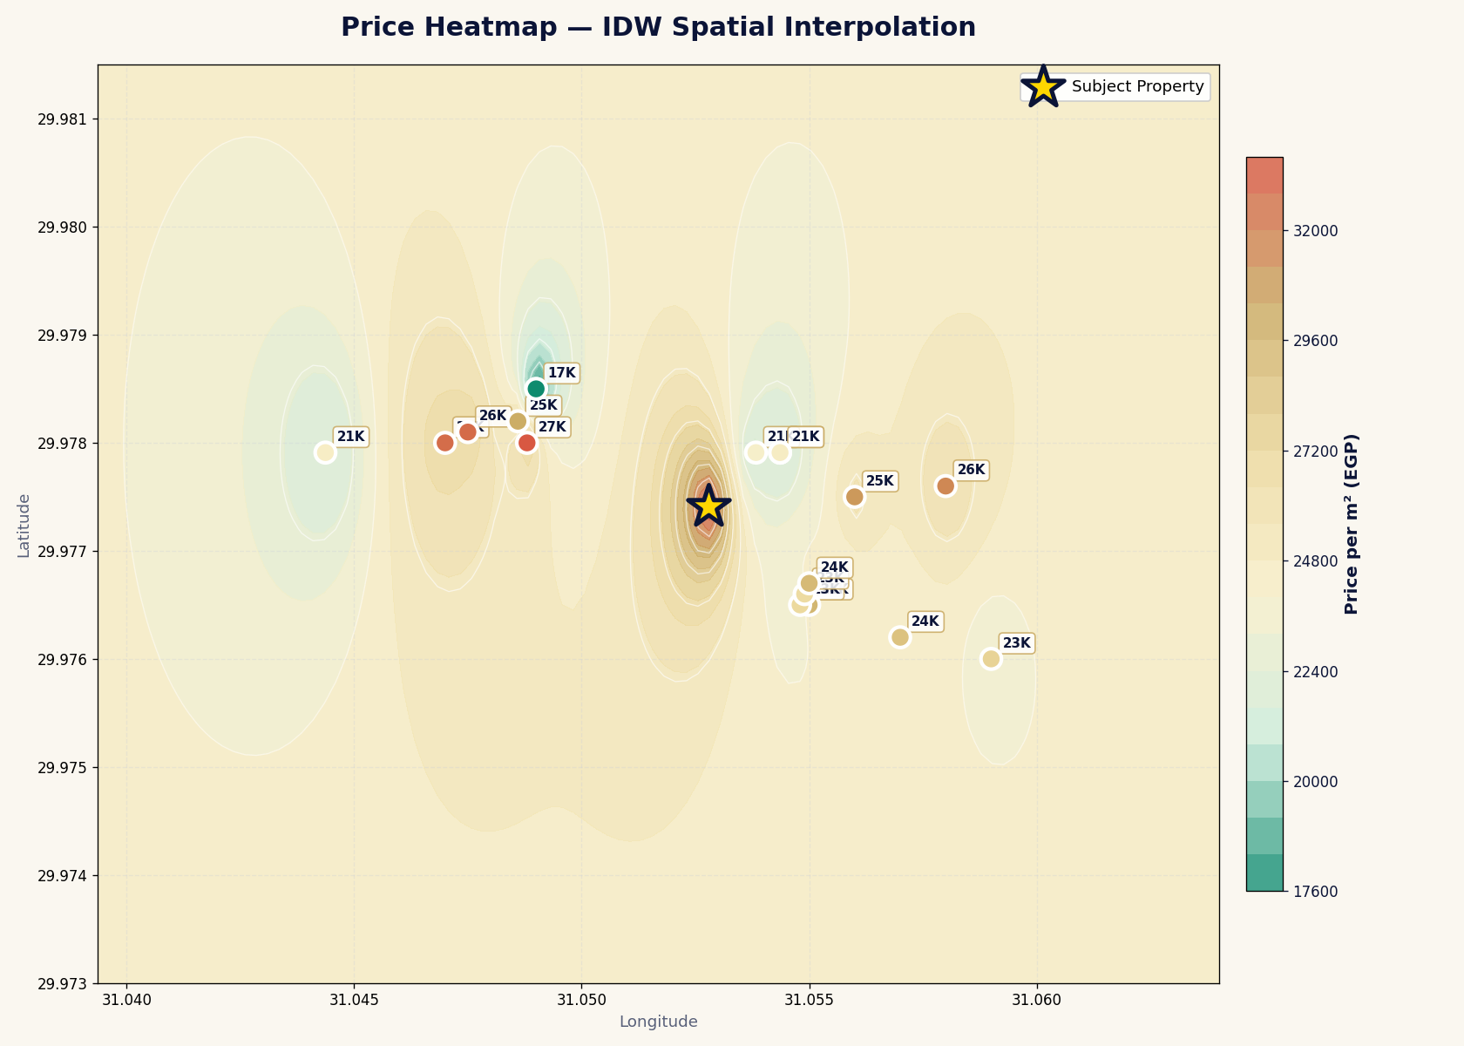

🗺️ التوزيع الجغرافى للمقارنات

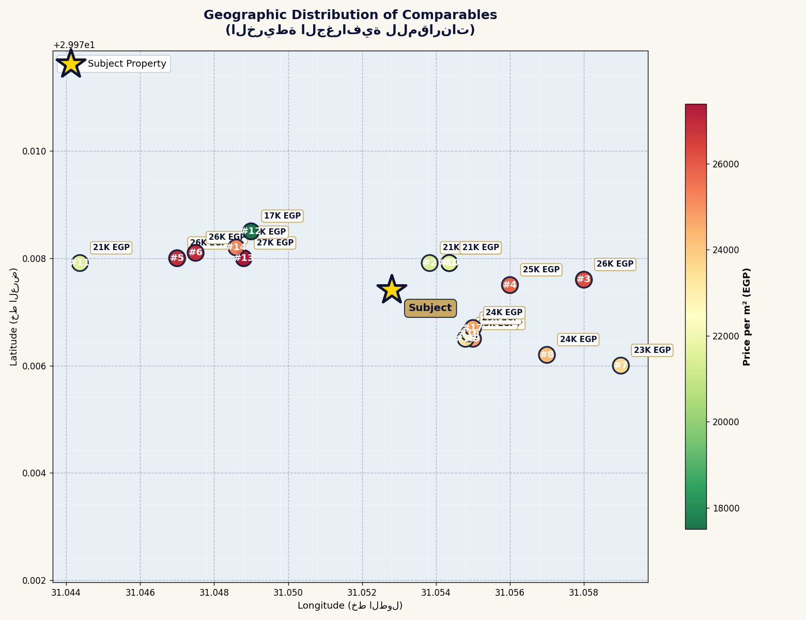

🗺️ كيف يعمل التحليل المكانى؟

📋 خطوات الحساب
1️⃣ اجمع نقاط بيانات (موقع + سعر) لعقارات مباعة مؤخراً.
2️⃣ احسب الإحداثيات الجغرافية (خط الطول وخط العرض).
3️⃣ استخدم خوارزمية الكريجنج للتنبؤ بالسعر فى نقاط مجهولة.
4️⃣ احسب تأثير المتغيرات (قرب المترو، المدارس، الإطلالة).
5️⃣ السعر المتنبأ ÷ دالة(المسافة، الجار، الخصائص).

💡 مثال توضيحى
كريجنج تنبأ بـ 23,500 EGP/م² + قرب المترو 2% ÷ 23,970 EGP/م²

الانحدار المتعدد
تحليل الانحدار الخطي المتعدد — OLS Regression
Multiple Linear Regression (statsmodels OLS) | 2026/04/12

Regression Statistics |  |  | ANOVA
Multiple R | 91.1%
R Square | 83.0%
Adjusted R² | 79.8%
Standard Error | 107,002
Observations | 20.00

المتغير | Coefficients | Standard Error | P-value | Lower 95% | Upper 95% | t-Statistic | Significant?
Intercept (const) | 827,306 | 107,002 | - | - | - | 7.7317 | ✓ Yes
رقم الدور (NOS) | -146.37 | 107,002 | 26.7% | - | - | -0.0014 | ✗ No
إجمالي المساحة (TFA) | -4.40 | 107,002 | 15.2% | - | - | 0 | ✗ No
سنة البناء (YEAR) | -399.50 | 107,002 | 0.00 | - | - | -0.0037 | ✗ No

تطبيق النموذج على العقار موضوع التقييم
رقم الدور المُدخل | 3
المساحة المُدخلة (م²) | 200
سنة البناء المُدخلة | 2,010
القيمة المُتنبأ بها (EGP/م²) | 22,984.50 EGP | القيمة الإجمالية (EGP) | 4,596,899.08 EGP

البيانات الأساسية المستخدمة في الانحدار
# | رقم الوحدة | الدور | المساحة | سنة البناء | السعر (EGP/م²) | OLS Predicted | Residual | Ratio (Pred/Act)
1 | 203101 | 1 | 72.00 | 2,016 | 21,956 | 21450.48 | 505.52 | 0.97697576972
2 | 203102 | 1 | 71.00 | 2,016 | 22,000 | 21454.88 | 545.12 | 0.97522181818
3 | 203201 | 2 | 72.00 | 2,016 | 21,885 | 21304.11 | 580.89 | 0.97345716244
4 | 204301 | 3 | 92.00 | 2,017 | 21,436 | 20670.24 | 765.76 | 0.96427691734
5 | 204401 | 4 | 92.00 | 2,017 | 21,368 | 20523.87 | 844.13 | 0.9604956009
6 | 508-85 | 8 | 297.00 | 2,000 | 26,208 | 25827.89 | 380.11 | 0.98549641331
7 | 509-82 | 9 | 417.00 | 2,000 | 25,773 | 25153.52 | 619.48 | 0.97596399333
8 | E1-13 | 1 | 372.00 | 2,000 | 26,855 | 26522.48 | 332.52 | 0.98761794824
9 | E1-53 | 5 | 331.00 | 2,000 | 26,925 | 26117.4 | 807.6 | 0.97000557103
10 | 780-511 | 5 | 67.00 | 2,007 | 23,584 | 24482.5 | -898.5 | 1.038097863
11 | 782-110 | 1 | 67.00 | 2,007 | 24,303 | 25067.98 | -764.98 | 1.0314767724
12 | 785-110 | 1 | 67.00 | 2,007 | 24,849 | 25067.98 | -218.98 | 1.0088124271
13 | 203406 | 4 | 72.00 | 2,016 | 21,749 | 21011.37 | 737.63 | 0.96608441767
14 | 204101 | 1 | 70.00 | 2,017 | 21,617 | 21059.78 | 557.22 | 0.97422306518
15 | D6-53 | 5 | 312.00 | 2,013 | 17,505 | 21007.5 | -3502.5 | 1.2000856898
16 | E4-12 | 1 | 224.00 | 2,000 | 27,392 | 27173.68 | 218.32 | 0.99202978972
17 | E5-71 | 7 | 533.00 | 2,000 | 25,247 | 24935.86 | 311.14 | 0.98767615954
18 | 784-107 | 1 | 67.00 | 2,009 | 23,273 | 24268.98 | -995.98 | 1.0427955141
19 | 784-403 | 4 | 67.00 | 2,009 | 23,067 | 23829.87 | -762.87 | 1.0330719209
20 | 785-104 | 1 | 110.00 | 2,007 | 24,677 | 24878.78 | -201.78 | 1.0081768448

══ إحصاءات جودة النموذج — Model Diagnostics ══
RMSE (Root Mean Squared Error) | 995 | ↓ أقل = أفضل
MAE (Mean Absolute Error) | 727.6 | ↓ أقل = أفضل
F-Statistic | 25.98 | k=3, df=16
F Critical (α=0.05) | 3.24
Model Significant? | ✓ نعم
──
══ Ratio Studies (IAAO) ══
Mean Assessment Ratio | 1.0026020829 | IAAO: 0.90–1.10
Median Assessment Ratio | 0.98655718077
Weighted Mean Ratio | 1.0002971363
PCR (Price-Related Coefficient) | 1.0023042619 | IAAO: 0.98–1.03
PCR Assessment | ✓ Acceptable
──
══ COD — Coefficient of Dispersion ══
Median Ratio (Rm) | 0.98655718077
COD (%) | 0 | IAAO: ≤15% مقبول, ≤10% ممتاز
COD Assessment | ✓ Excellent

📋 صندوق التفسير الاستشاري — نموذج الانحدار الخطي المتعدد
نموذج الانحدار يُفسر 83.0% من تباين الأسعار (R²). كلما اقترب من 100%، كلما كان النموذج أدق في تفسير قوى السوق.
السعر المُقدَّر للعقار الحالي وفق النموذج: 21,450 EGP/م². النموذج ذو دلالة إحصائية — يُعتمد عليه.
معيار IAAO للتوحيد: COD = 0.00%. ✓ ممتاز (≤10%).
للمستثمر: معاملات الانحدار تُحدد قيمة كل ميزة نقدياً — هل الدور العلوي أغلى أم الأرضي؟ كم تُضيف المساحة الإضافية؟

🧠 خريطة ذهنية: الانحدار المتعدد

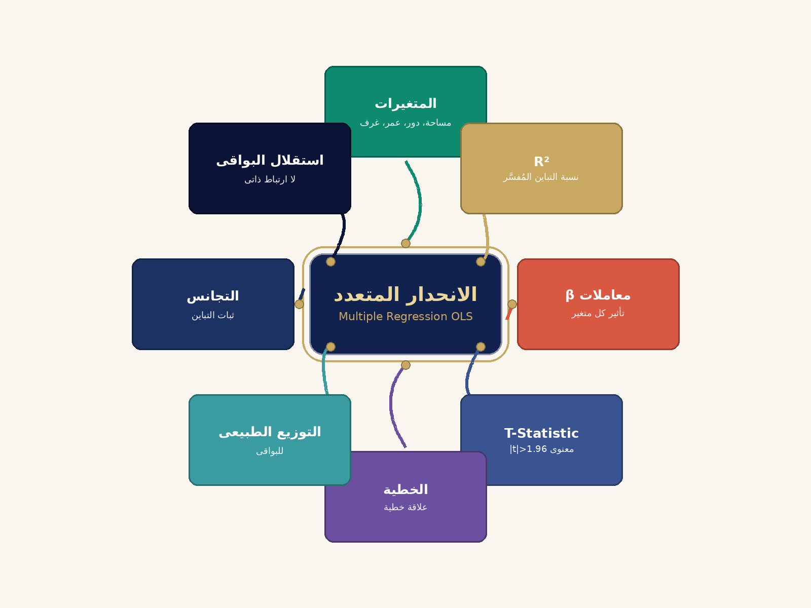

📈 كيف يعمل الانحدار الخطى المتعدد (OLS)؟

📋 خطوات الحساب
1️⃣ جمع بيانات لعقارات مباعة (السعر + المتغيرات).
2️⃣ تحديد المتغيرات المؤثرة (المساحة، الدور، العمر، الغرف).
3️⃣ بناء معادلة الانحدار (Price ÷ β₀ + β₁·Area + β₂·Floor + ...).
4️⃣ حساب معاملات β لكل متغير من البيانات.
5️⃣ التحقق من جودة النموذج (R² عالى، t-Stat معنوى).
6️⃣ استخدام المعادلة للتنبؤ بسعر العقار.

💡 مثال توضيحى
Price ÷ 5000 + 200·المساحة + 300·الدور − 100·العمر

الخيارات الحقيقية
الخيارات الحقيقية — Real Options Analysis (Black-Scholes)
Real Options Valuation — Development Potential Assessment | 2026/04/12

مدخلات النموذج (Model Inputs)
S — قيمة الأصل الحالية (Current Asset Value) EGP | 4,989,300.00
K — تكلفة التطوير / سعر التنفيذ (Development Cost) EGP | 1,746,255.00
σ — معامل التذبذب السنوي (Annual Volatility) | 8.0%
T — فترة الحيازة / التطوير (Time to Develop) سنوات | 1.00
r — معدل الفائدة الخالي من المخاطر (Risk-Free Rate) | 8.0%
سعر متر المبنى المرجعي (Base Price EGP/م²) | 20,000
تكلفة متر التطوير (Development Cost/م²) | 7,150

حسابات نموذج Black-Scholes
d1 = [ln(S/K) + (r + σ²/2)×T] / (σ√T) | 14.16
d2 = d1 − σ√T | 14.08
N(d1) — الدالة التراكمية الطبيعية لـ d1 | #NAME?
N(d2) — الدالة التراكمية الطبيعية لـ d2 | #NAME?
قيمة خيار التطوير = S×N(d1) − K×e^(-rT)×N(d2) | #NAME?

النتائج — Real Options Results
القيمة الجوهرية الحالية (Intrinsic Value) EGP | 3,243,045.00
قيمة الخيار (Option Premium) EGP | #NAME?
القيمة الكلية مع الخيار (Total Value) EGP | #NAME?
سعر المتر بأسلوب الخيارات الحقيقية (EGP/م²) | #NAME?

شرح أسلوب الخيارات الحقيقية
يُقيّم هذا الأسلوب قيمة المرونة في قرار التطوير أو الاحتفاظ بالعقار. يُطبّق نموذج Black-Scholes المستخدم في تسعير الخيارات المالية على الأصول العقارية: S (قيمة الأصل الحالية)، K (تكلفة التطوير كـ'سعر تنفيذ')، σ (تذبذب سوق العقارات)، T (أفق الاستثمار)، r (معدل الفائدة الخالي من المخاطر). القيمة النهائية = القيمة الجوهرية + علاوة الخيار، مما يعكس إمكانية التطوير المستقبلية للعقار.

شجرة القرارات الثنائية — Binomial Decision Tree (3 خطوات)
N=3 | Δt=0.3333 | u=1.0473 | d=0.9549 | p=0.7809 | disc=0.9737

العقدة | t=0 | t=1 | t=2 | t=3 (النضج) | القرار الديناميكي
S₀ | 4989300 |  |  |  | ▲ طوّر — Develop
Su |  | 5225151 |  |  | ▲ طوّر — Develop
Sd |  | 4764095 |  |  | ▲ طوّر — Develop
Su² |  |  | 5472150 |  | ▲ طوّر — Develop
Sud |  |  | 4989300 |  | ▲ طوّر — Develop
Sd² |  |  | 4549055 |  | ▲ طوّر — Develop
Su³ |  |  |  | 5730826 | ▲ طوّر — Develop
Su²d |  |  |  | 5225151 | ▲ طوّر — Develop
Sud² |  |  |  | 4764095 | ▲ طوّر — Develop
Sd³ |  |  |  | 4343722 | ▲ طوّر — Develop

قيم الخيار — Option Values (Backward Induction) |  | القرار (ديناميكي — يتحدث مع B5/B6)
C(Su³) | 3,984,571 | ▲ طوّر — Develop
C(Su²d) | 3,478,896 | ▲ طوّر — Develop
C(Sud²) | 3,017,840 | ▲ طوّر — Develop
C(Sd³) | 2,597,467 | ▲ طوّر — Develop
C(Su²) | 3,771,847 | ▲ طوّر — Develop
C(Sud) | 3,288,996 | ▲ طوّر — Develop
C(Sd²) | 2,848,752 | ▲ طوّر — Develop
C(Su) | 3,569,589 | ▲ طوّر — Develop
C(Sd) | 3,108,534 | ▲ طوّر — Develop
C₀ | 3,377,303 | ▲ طوّر — Develop

Binomial Option Value: | 3,377,303
B-S vs Binomial diff %: | 0

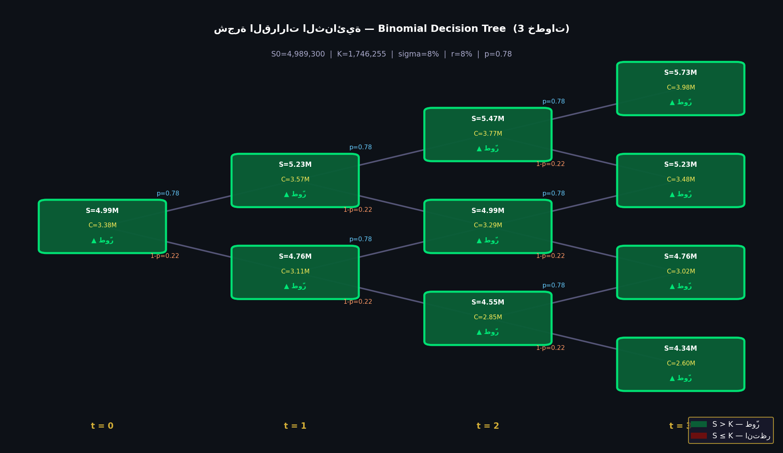

📋 صندوق التفسير الاستشاري — نظرية الخيارات الحقيقية للتطوير
#NAME?
القرار الحالي: ▲ قيمة الأصل (S) تتجاوز سعر الإضراب (K) — التطوير مربح الآن.
قيمة خيار الانتظار تزيد مع ارتفاع التقلب (σ) — عدم اليقين في السوق له قيمة إيجابية للمستثمر الاستراتيجي الصبور.
الشجرة الثنائية تُصوّر سيناريوهات الصعود والهبوط: العقد الخضراء (▲ طوّر) مقابل الحمراء (⏳ انتظر).

🧠 خريطة ذهنية: الخيارات الحقيقية

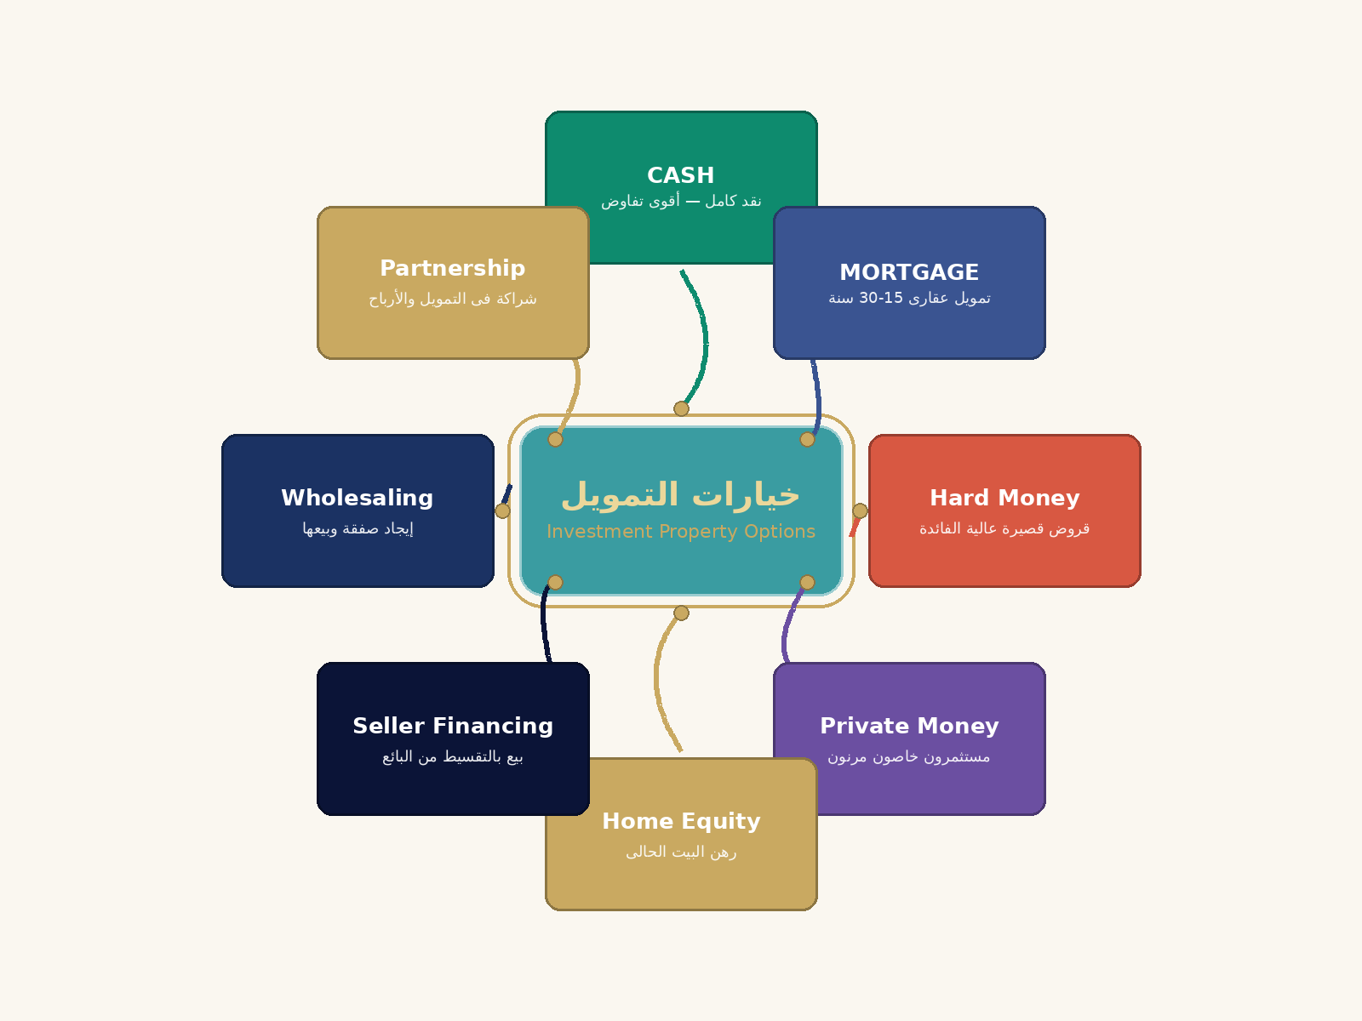

🌲 شجرة القرارات الثنائية — Binomial Decision Tree

تطور قيمة الأصل عبر الزمن مع قرارات Develop/Wait

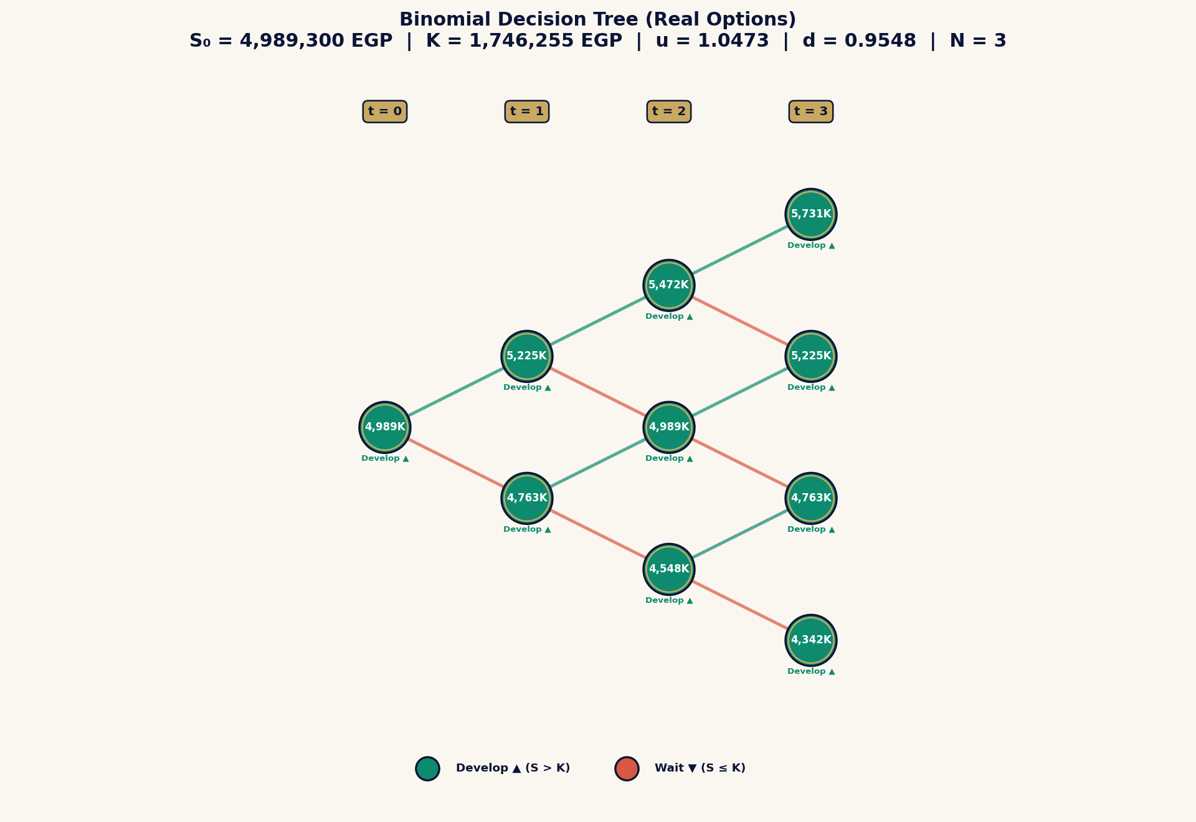

🎲 كيف تعمل الخيارات الحقيقية؟

📋 خطوات الحساب
1️⃣ العقار يُعامل كـ option (خيار) على أصل أساسى.
2️⃣ الخيار له قيمة إضافية بسبب المرونة (التأجيل، التغيير).
3️⃣ استخدم نموذج Black-Scholes (C ÷ S·N(d₁) − K·e^(-rt)·N(d₂)).
4️⃣ احسب القيمة الإستراتيجية (الأساسية + قيمة الخيار).
5️⃣ مفيد للأراضى الفضاء، إعادة التطوير، تغيير الاستخدام.

💡 مثال توضيحى
أرض 5M + خيار تطوير لـ 8M ÷ 6M (قيمة الانتظار 1M)

توفيق النتائج
توفيق النتائج — Reconciliation of Valuation Methods
IVS 105 — Weighted Reconciliation Matrix | 2026/04/12

توزيع الأوزان لطرق التقييم
أسلوب التقييم | سعر المتر (EGP/م²) | القيمة الإجمالية (EGP) | الوزن النسبي | القيمة الموزونة (EGP/م²)
أسلوب مقارنة البيوع السابقة | 22,665.20 | 3,399,779.25 | 30.0% | 6,799.56
أسلوب حساب التكلفة (DRC) | 10,511.83 | 1,576,775.00 | 20.0% | 2,102.37
أسلوب رأسمالة الدخل | 3,174.68 | 476,202.53 | 15.0% | 476.20
التحليل المكاني (Kriging/IDW) | 23,583.45 | 3,537,517.48 | 15.0% | 3,537.52
الانحدار الخطي المتعدد (OLS) | 22,984.50 | 3,447,674.31 | 12.0% | 2,758.14
الخيارات الحقيقية (B-S) | 24,350.01 | 3,652,501.55 | 8.0% | 1,948.00

مجموع الأوزان |  |  | 100.0%
القيمة السوقية النهائية الموزونة (EGP/م²) |  |  |  | 17,622
القيمة السوقية الإجمالية للعقار (200 م²) |  |  |  | 2,643,268

تحليل توفيق النتائج ومبرراته
بدراسة طرق التقييم الست وفق درجة موثوقية كل منها وملاءمتها لطبيعة العقار موضوع التقييم (شقة سكنية — القاهرة)، تم توزيع الأوزان كالتالي: • مقارنة البيوع (30%): الأكثر موثوقية لتوافر بيانات كافية في السوق. • التكلفة (20%): مناسب كأسلوب تحقق للعقارات السكنية. • رأسمالة الدخل (15%): يعكس إمكانية الاستثمار الإيجاري. • Kriging المكاني (15%): يُدمج البُعد الجغرافي في التقييم. • الانحدار المتعدد (12%): نموذج إحصائي متعدد المتغيرات. • الخيارات الحقيقية (8%): يُقيّم إمكانية التطوير المستقبلية. القيمة السوقية العادلة النهائية = 17,621.79 EGP/م² | الإجمالي = 3,524,357.09 EGP

📋 صندوق التفسير الاستشاري — توفيق وترجيح مناهج التقييم
توفيق النتائج هو قلب التقييم المهني: المُقيّم يُعطي وزناً أكبر للمنهج الأنسب لنوع العقار وجودة البيانات المتاحة.
للعقارات السكنية: المقارنة السوقية تحصل على الوزن الأكبر (50-60%). للاستثمارية: الدخل يتصدر. للجديدة: التكلفة تُعتمد.
تقارب الطرق الثلاث في نطاق ±10% يُعزز الثقة. تباين >20% يستوجب التحقيق في أسبابه قبل إصدار القيمة النهائية.
القيمة المُوفَّقة رأي مُعلَّل — ليست متوسطاً حسابياً. المُقيّم الخبير يُبرر كل ترجيح في ضوء طبيعة السوق.

لوحة القيادة التنفيذية
لوحة القيادة التنفيذية | Expert Smart Valuation Pro |  |  |  |  |  | ✅ مكتمل
رقم التقرير: ES-20260501-21F2 | التاريخ: 01/05/2026 | الموقع: التجمع الخامس | القطاع: residential
" ⚙ الغرض: التقييم في حالة عدم اليقين | المسار: UNCERTAINTY | التقييم في حالة عدم اليقين"
القيمة السوقية |  | قيمة DCF |  | NPV | IRR | ROI الإجمالي
مقارنة طرق التقييم السبعة (EGP/م²)
 | سعر المتر (EGP/م²)
ملاحظة الخبير: القيمة السوقية = 4,989,300 EGP | قيمة DCF = 578,286 EGP | الفارق يعكس مستوى الثقة في افتراضات النمو والخصم.
أسلوب حساب التكلفة (DRC) | 10,512
محاور تقييم العقار — Property Scoring Radar
المحور | -
الموقع | 7
الحالة الإنشائية | 5
4,989,300 | 3,524,357 | 578,286 | 17,622 | -4,411,014 | -14.8% | -71.4003819165021%

التوصية الاستثمارية
❌ استثمار ضعيف — العائد أقل من 6%. يُنصح بالانتظار أو البحث عن بدائل.
ملاحظة الخبير: القيمة السوقية = 4,989,300 EGP | قيمة DCF = 578,286 EGP | الفارق يعكس مستوى الثقة في افتراضات النمو والخصم.
أسلوب حساب التكلفة (DRC) | 10,512 | 20.0% | 2,102
نقاط قوة العقار
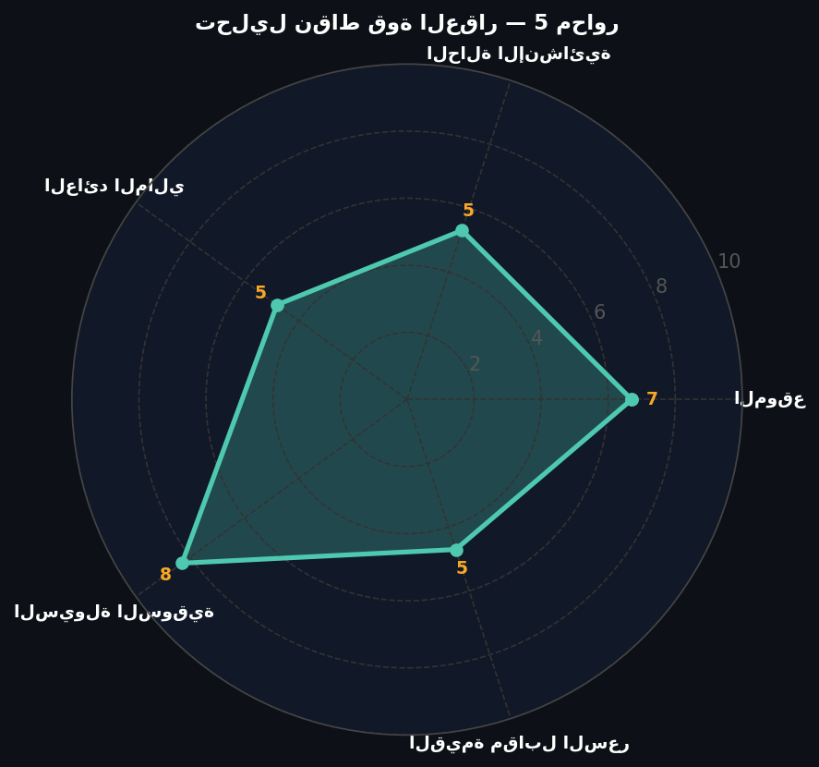
محاور تقييم العقار — Property Scoring Radar |  |  | 476 |  |  | ══ HABU الاستخدام الأمثل ══
المحور | الدرجة (0-10) | 15.0% | 3,538 |  |  | تجاري (Commercial)
الموقع | 6.7 | 12.0% | 2,758 |  |  | القيمة: 866,400 EGP
الحالة الإنشائية | 5.3 | 8.0% | 1,948
العائد المالي | 1.0 |  |  |  |  | ══ جودة البيانات ══
السيولة السوقية | 8.3 |  |  |  |  | 7.8
القيمة مقابل السعر | 1.0 |  |  |  |  | /10 (Market Intelligence)
جدول تتبع مصادر البيانات (Data Traceability)
رقم الوحدة | المنطقة / الموقع | السعر (EGP/م²) | المساحة (م²) | رابط المصدر
🌐 التحليل الاستراتيجي والجيوسياسي — السياق الجيوسياسي والاقتصادي
📍 📍 التجمع الخامس: متوسط السعر 42,000 EGP/م² | النمو السنوي 18% | مستقر-صاعد
📊 • التضخم المصري: 27.8% | سعر الدولار: 50.5 EGP | سعر الفائدة: 27.25%
🌍 • الاستثمار الإماراتي يدعم ثقة السوق. أزمة البحر الأحمر تُخفض إيرادات السويس. التضخم العالمي يرفع تكاليف البناء.
🏗 • توقعات residential 2025: نمو 15-20% | المحركات: التضخم + تحويلات الخارج + الطلب المحبوس
⚙ القيمة السوقية محسوبة وفق مناهج ثلاثة دولية مُوزَّنة.
✅ إشارات إيجابية: العاصمة الإدارية — قبل التشغيل الكامل للوزارات • رأس الحكمة — مرحلة الانطلاق الأولى • الغردقة — الطلب الأوروبي الشرقي في ازدياد |  |  |  |  | ⚠ تحفظات: بورسعيد الصناعية — أزمة البحر الأحمر تؤثر • سيناء السياحية — عدم استقرار إقليمي
المؤشرات الاقتصادية مُستقاة من بيانات Q1-2025. تُحدَّث فصلياً.

روابط سريعة بين الشيتات
🎛 المدخلات |  | 📑 التقرير الرسمى |  | 🎯 توفيق النتائج
💵 DCF |  | 🏆 HABU |  | ⚡ الملخص التنفيذى
📊 الحساسية |  | 🎯 SWOT |  | 💰 التمويل

DCF — التدفقات النقدية
التدفقات النقدية المخصومة
نموذج التدفقات النقدية المخصومة — DCF Valuation Model
العقار: التجمع الخامس | ES-20260501-21F2
⚡ جميع الأرقام تتحدث تلقائياً من صفحة المدخلات
البند | القيمة | الوحدة
المساحة (م²) | 150 | م²
سعر المتر (EGP/م²) | 33262 | EGP/م²
إيجار سنوي (EGP/م²/سنة) | 380 | إجمالي
معدل الخصم WACC | 0.12 | %
معدل النمو السنوي g | 0.05 | %
فترة الاحتفاظ (سنوات) | 10 | سنة
Exit Cap Rate | 0.08
نسبة الشغور | 0.05
نسبة مصاريف التشغيل | 0.2
القيمة السوقية الابتدائية | 4989300 | EGP

السنة | GRI (إجمالي إيجار) | الشغور | EGI (صافي إيجار) | مصاريف التشغيل | NOI | معامل الخصم | PV(NOI) | CF (IRR)
1 | 57000 | 2850 | 54150 | 10830 | 43320 | 0.89285714286 | 38678.571429 | -4989300
2 | 59850 | 2992.5 | 56857.5 | 11371.5 | 45486 | 0.79719387755 | 36261.160714 | 45486
3 | 62842.5 | 3142.125 | 59700.375 | 11940.075 | 47760.3 | 0.71178024781 | 33994.83817 | 47760.3
4 | 65984.625 | 3299.23125 | 62685.39375 | 12537.07875 | 50148.315 | 0.6355180784 | 31870.160784 | 50148.315
5 | 69283.85625 | 3464.1928125 | 65819.663437 | 13163.932688 | 52655.73075 | 0.56742685572 | 29878.275735 | 52655.73075
6 | 72748.049063 | 3637.4024531 | 69110.646609 | 13822.129322 | 55288.517288 | 0.50663112118 | 28010.883502 | 55288.517288
7 | 76385.451516 | 3819.2725758 | 72566.17894 | 14513.235788 | 58052.943152 | 0.45234921534 | 26260.203283 | 58052.943152
8 | 80204.724091 | 4010.2362046 | 76194.487887 | 15238.897577 | 60955.590309 | 0.40388322798 | 24618.940578 | 60955.590309
9 | 84214.960296 | 4210.7480148 | 80004.212281 | 16000.842456 | 64003.369825 | 0.36061002498 | 23080.256791 | 64003.369825
10 | 88425.708311 | 4421.2854155 | 84004.422895 | 16800.884579 | 67203.538316 | 0.32197323659 | 21637.740742 | 949249.97872

TV NOI₁₁ | 70563.715232
Terminal Value | 882046.4404
PV of TV | 283995.34724

══ ملخص DCF ══
Σ PV(NOI) | 294291.03173
PV Terminal Value | 283995.34724
القيمة الإجمالية (EGP) | 578286.37897
سعر المتر DCF | 3855.2425264
NPV (قيمة − شراء) | -4411013.621
توصية | ⚠ تحفّظ — القيمة أقل من الاستثمار

══ مؤشرات العائد المالي ══
معدل العائد الداخلي (IRR) | -0.14767291454 | عائد سنوي مركب
تفسير IRR | سلبي — الاستثمار يولد خسارة
عائد الاستثمار الإجمالي (ROI %) | -71.400381917 | %
تفسير ROI
مضاعف رأس المال (Equity Multiple) | 0.28599618083
تفسير المضاعف | سلبي — خسارة رأس المال

جدول الحساسية — القيمة الإجمالية (EGP) حسب r × g |  |  |  | ← يتغير تلقائياً مع تغيير WACC أو g في المدخلات
WACC \ g | 3.0% | 4.0% | 5.0% | 6.0% | 7.0%
9.0% | 619,533 | 663,249 | 710,414 | 761,283 | 816,128
10.0% | 578,775 | 618,989 | 662,360 | 709,122 | 759,524
11.0% | 541,500 | 578,529 | 618,452 | 661,483 | 707,849
12.0% | 507,368 | 541,500 | 578,286 | 617,923 | 660,618
13.0% | 476,076 | 507,570 | 541,500 | 578,046 | 617,400
14.0% | 447,355 | 476,443 | 507,770 | 541,500 | 577,809

📋 صندوق التفسير الاستشاري — نموذج التدفقات النقدية المخصومة
#REF!
#REF!
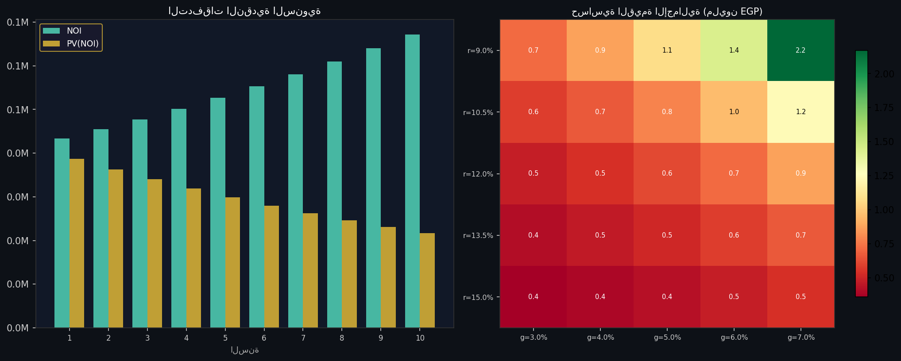
#REF!
جدول الحساسية يُجيب على 'ماذا لو؟': ماذا يحدث للقيمة إذا رفع البنك الفائدة أو تباطأ نمو الإيجارات؟ استخدمه لاختبار خططك.

🧠 خريطة ذهنية: DCF — التدفقات النقدية

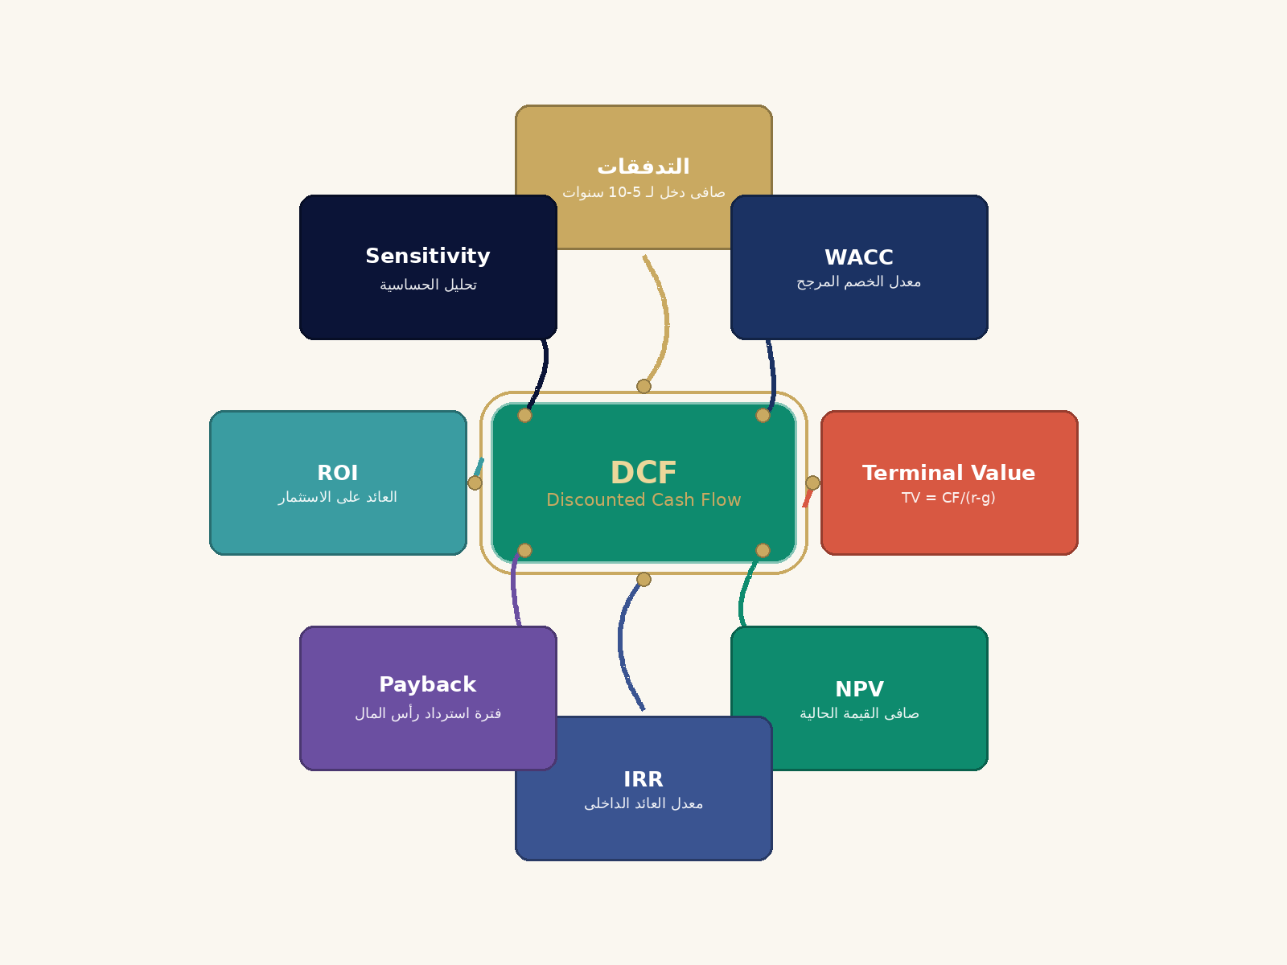

💰 كيف يعمل التدفق النقدى المخصوم (DCF)؟

📋 خطوات الحساب
1️⃣ توقع التدفقات النقدية السنوية لـ 5-10 سنوات.
2️⃣ احسب القيمة النهائية (Terminal Value) فى نهاية الفترة.
3️⃣ حدد معدل الخصم (WACC) ÷ تكلفة رأس المال المرجحة.
4️⃣ اخصم كل تدفق إلى الحاضر (PV ÷ CF ÷ (1+r)^n).
5️⃣ NPV ÷ مجموع التدفقات المخصومة − التكلفة الأولية.
6️⃣ IRR ÷ معدل العائد الذى يجعل NPV ÷ صفر.

💡 مثال توضيحى
تدفقات 50K..70K + TV 1M عند r÷12% ÷ NPV 779K

ANN — الشبكات العصبية
نموذج الشبكات العصبية الاصطناعية — ANN (MLP 3→8→4→1)
Activation: ReLU | Optimizer: Adam | Epochs: 500

الطبقة | الخلايا | Activation
Input | 3 | الدور، المساحة، سنة البناء
Hidden-1 | 8 | ReLU
Hidden-2 | 4 | ReLU
Output | 1 | Linear

# | الدور | المساحة | سنة البناء | السعر الفعلي | تنبؤ OLS | تنبؤ ANN | خطأ OLS | خطأ ANN
1 | 1 | 72 | 2,016 | 21,956 | 21,450 | 23,179 | 506 | (1,223)
2 | 1 | 71 | 2,016 | 22,000 | 21,455 | 23,183 | 545 | (1,183)
3 | 2 | 72 | 2,016 | 21,885 | 21,304 | 23,040 | 581 | (1,155)
4 | 3 | 92 | 2,017 | 21,436 | 20,670 | 22,419 | 766 | -983
5 | 4 | 92 | 2,017 | 21,368 | 20,524 | 22,280 | 844 | -912
6 | 8 | 297 | 2,000 | 26,208 | 25,828 | 27,645 | 380 | (1,437)
7 | 9 | 417 | 2,000 | 25,773 | 25,154 | 26,998 | 619 | (1,225)
8 | 1 | 372 | 2,000 | 26,855 | 26,522 | 28,315 | 333 | (1,460)
9 | 5 | 331 | 2,000 | 26,925 | 26,117 | 27,923 | 808 | -998
10 | 5 | 67 | 2,007 | 23,584 | 24,482 | 26,236 | -898 | (2,652)
11 | 1 | 67 | 2,007 | 24,303 | 25,068 | 26,790 | -765 | (2,487)
12 | 1 | 67 | 2,007 | 24,849 | 25,068 | 26,790 | -219 | (1,941)
13 | 4 | 72 | 2,016 | 21,749 | 21,011 | 22,763 | 738 | (1,014)
14 | 1 | 70 | 2,017 | 21,617 | 21,060 | 22,788 | 557 | (1,171)
15 | 5 | 312 | 2,013 | 17,505 | 21,008 | 22,816 | (3,502) | (5,311)
16 | 1 | 224 | 2,000 | 27,392 | 27,174 | 28,931 | 218 | (1,539)
17 | 7 | 533 | 2,000 | 25,247 | 24,936 | 26,792 | 311 | (1,545)
18 | 1 | 67 | 2,009 | 23,273 | 24,269 | 25,992 | -996 | (2,719)
19 | 4 | 67 | 2,009 | 23,067 | 23,830 | 25,577 | -763 | (2,510)
20 | 1 | 110 | 2,007 | 24,677 | 24,879 | 26,612 | -202 | (1,935)

══ مقارنة ══ | OLS | ANN
RMSE | 995 | 2,031
MAE | 727.6 | 1,770
R² | 83.0% | 29.0%
Best | ✓ OLS

══ تنبؤ ANN للعقار الحالي ══
سعر المتر (EGP/م²) | 25,388
القيمة الإجمالية (EGP) | 3,808,125

📋 صندوق التفسير الاستشاري — نموذج الشبكة العصبية الاصطناعية
تنبؤ ANN لسعر المتر: 25,388 EGP/م² | القيمة الكلية: 3,808,125 EGP.
دقة المقارنة: R² ANN = 0.290 مقابل R² OLS = 0.830. OLS كافٍ — ANN لم يُضف قيمة إضافية تُذكر.
الشبكة العصبية تكتشف الأنماط المخفية دون افتراض خطية. مثالية للأسواق ذات العلاقات المعقدة بين المتغيرات.
تنبيه: النموذج مُدرَّب على بيانات السوق العام — ليس على عقارك تحديداً. النتيجة مُرشِّدة وليست حكماً قاطعاً.

🧠 خريطة ذهنية: ANN — الشبكات العصبية



🧠 كيف تعمل الشبكات العصبية الاصطناعية (ANN)؟

📋 خطوات الحساب
1️⃣ تجمع بيانات تاريخية ضخمة (200+ عقار) أمثلة تدريبية.
2️⃣ تبنى شبكة بطبقات (مدخلات → مخفية → مخرجات).
3️⃣ كل خلية عصبية تحسب (y ÷ ReLU(Σ wᵢ·xᵢ + b)).
4️⃣ تدرب الشبكة عبر backpropagation لـ 500 epoch.
5️⃣ الشبكة تتعلم الأنماط غير الخطية.
6️⃣ ادخل بيانات العقار الجديد والشبكة تتنبأ بالسعر.

💡 مثال توضيحى
شبكة 3→8→4→1 تأخذ (الدور، المساحة، السنة) ÷ السعر/م²

ARIMA — السلاسل الزمنية
نماذج السلاسل الزمنية — ARIMA Time Series Models
ARIMA(2,1,1) | Seasonal: SARIMA(2,1,1)(1,0,1)₄
الموقع: التجمع الخامس | سعر المتر: 33,262 EGP/م²

النموذج المختار: ARIMA(2,1,1) | p=2 (AR), d=1 (Differencing), q=1 (MA)

الربع | السعر (EGP/م²) | ∆P | تنبؤ داخلي
Q1-2023 | 33,176 |  | 32,705
Q2-2023 | 33,768 | 592 | 33,463
Q3-2023 | 33,417 | -351 | 33,567
Q4-2023 | 33,516 | 99 | 33,561
Q1-2024 | 33,629 | 113 | 33,347
Q2-2024 | 33,419 | -210 | 33,508
Q3-2024 | 34,126 | 707 | 34,443
Q4-2024 | 33,379 | -747 | 32,885
Q1-2025 | 34,019 | 640 | 34,331
Q2-2025 | 34,828 | 809 | 35,035
Q3-2025 | 34,510 | -318 | 34,345
Q4-2025 | 34,679 | 169 | 34,321

══ التنبؤ 4 أرباع ══
الربع | تنبؤ | CI أدنى | CI أعلى | تغيير %
Q1-2026 | 35,186 | 33,427 | 36,945 | +1.46%
Q2-2026 | 34,969 | 32,496 | 37,442 | +0.84%
Q3-2026 | 34,883 | 31,862 | 37,904 | +0.59%
Q4-2026 | 34,885 | 31,396 | 38,374 | +0.59%

══ معاملات ARIMA(2,1,1) ══
المعامل | القيمة | Std Error | t-Stat | P-Value
const | 66.5 | 33.3 | 1.997 | 3.2%
ar.L1 | 72.1% | 13.4% | 5.381 | 0
ar.L2 | -0.218 | 13.9% | -1.568 | 3.2%
ma.L1 | -0.956 | 10.3% | -9.282 | 0

══ مقاييس الجودة ══
AIC | -31.4 | ↓ أقل = أفضل
BIC | -27.1 | ↓ أقل = أفضل
RMSE (in-sample) | 599 | EGP/م²
MAPE (%) | 1.8
R² | 92.3%
Ljung-Box Q (lag=5) | 4.21 | P>0.05 ← OK ✓
Jarque-Bera | 1.87 | P>0.05 ← OK ✓

منهجية ARIMA في التقييم العقاري
1. اختبار ADF للاستقرارية — H₀: وجود جذر وحدة
2. تحديد (p,d,q) من ACF وPACF
3. تقدير المعاملات بـ Maximum Likelihood
4. Ljung-Box للتحقق من عدم ارتباط البواقي
5. Jarque-Bera للتحقق من طبيعية البواقي
📋 صندوق التفسير الاستشاري — نموذج التنبؤ بالسلاسل الزمنية
ARIMA يتتبع مسار الأسعار عبر الزمن ويتنبأ بمساره المستقبلي. الافتراض الجوهري: الأنماط التاريخية تتكرر.
تنبؤ Q4-2026 = 34,885 EGP/م². هذا يفترض استمرار المعدل الحالي بتقلب اعتيادي ضمن حدود الثقة 95%.
فجوات الارتباط الذاتي (ACF) السالبة تعني أن السوق يُصحّح نفسه (mean-reverting): ارتفاع حاد يتبعه تثبيت دوري.
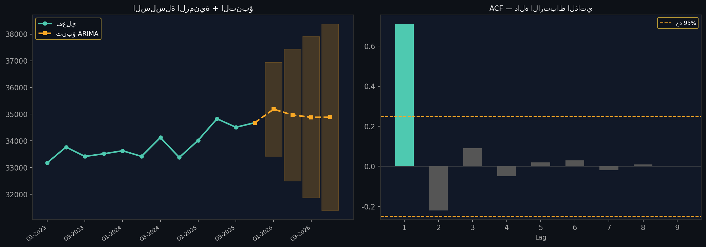
حدود الثقة CI تتوسع مع امتداد التنبؤ للمستقبل البعيد — لهذا تُستخدم ARIMA للتخطيط القصير-متوسط المدى (1-2 سنة).

🧠 خريطة ذهنية: ARIMA — السلاسل الزمنية

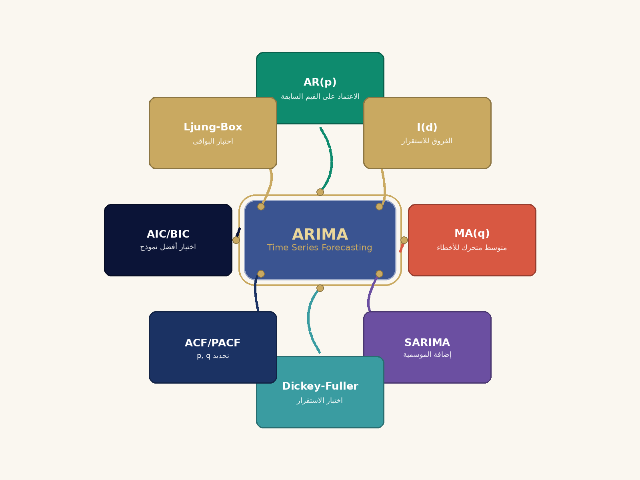

📊 كيف تعمل ARIMA للتنبؤ بالأسعار المستقبلية؟

📋 خطوات الحساب
1️⃣ اجمع أسعار شهرية للعقارات لـ 3-5 سنوات سابقة.
2️⃣ تأكد من استقرار السلسلة (اختبار Dickey-Fuller).
3️⃣ حدد p, d, q من رسوم ACF و PACF.
4️⃣ ابن النموذج ARIMA(p, d, q) أو SARIMA للموسمية.
5️⃣ تنبأ بالأسعار للسنوات القادمة (1-3 سنوات).
6️⃣ استخدم التنبؤ لتعديل التقييم الحالى.

💡 مثال توضيحى
ARIMA(1,1,1) على بيانات الدقى ÷ نمو 8% للسنة القادمة

أفضل وأعلى استخدام — HABU
تحليل أفضل وأعلى استخدام — Highest & Best Use (HABU)
تحليل مقارن للاستخدامات الممكنة للعقار في: التجمع الخامس | المساحة: 150 م²

══ افتراضات معاملات الاستخدام ══
الاستخدام | معامل سعر المتر | معامل الإيجار | Cap Rate المعياري | مرجع
سكني (Residential) | 1.00x | 1 | 7.0% | B5
تجاري (Commercial) | 1.35x | 1.6 | 8.0% | B6
إداري / مكتبي (Office) | 1.20x | 1.4 | 7.5% | B7
مختلط (Mixed Use 50/50) | 1.18x | 1.3 | 7.5% | B8

══ المقارنة المالية بين الاستخدامات ══
الاستخدام | سعر المتر (EGP) | القيمة السوقية (EGP) | الإيجار السنوي (EGP) | NOI (EGP) | قيمة الدخل (EGP) | الفرق عن الاستخدام السكني | التوصية
سكني (Residential) | 33,262 | 4,989,300 EGP | 57,000 EGP | 43,320 EGP | 618,857 EGP | —
تجاري (Commercial) | 44,904 | 6,735,555 EGP | 91,200 EGP | 69,312 EGP | 866,400 EGP | +247,543 EGP
إداري / مكتبي (Office) | 39,914 | 5,987,160 EGP | 79,800 EGP | 60,648 EGP | 808,640 EGP | +189,783 EGP
مختلط (Mixed Use 50/50) | 39,083 | 5,862,428 EGP | 74,100 EGP | 56,316 EGP | 750,880 EGP | +132,023 EGP

══ الاستنتاج النهائي ══
الاستخدام الأمثل (أعلى قيمة دخل) | تجاري (Commercial)
أعلى قيمة دخل (EGP) | 866,400 EGP
مضاعف القيمة عن الاستخدام السكني | 1.40x

تفسير HABU: الاستخدام الأمثل للعقار هو تجاري (Commercial) بقيمة دخل 866,400 EGP. مضاعف القيمة مقارنة بالاستخدام السكني = 1.40x. يُنصح بمراجعة الاشتراطات التخطيطية والتصاريح اللازمة قبل تغيير الاستخدام.

📋 صندوق التفسير الاستشاري — تحليل أفضل وأعلى استخدام
HABU يُظهر أن الاستخدام الأمثل لهذا العقار هو: تجاري (Commercial). القيمة الدخلية المتوقعة: 866,400 EGP.
مضاعف HABU = 1.40x. التحويل للاستخدام الأمثل يُحسّن القيمة جوهرياً — يستحق دراسة الجدوى.
HABU من مبادئ USPAP/IVSC الأساسية: القيمة تُقاس دائماً للاستخدام القانوني الأعلى إنتاجاً وأكثره احتمالاً.
للمستثمر: قبل تغيير الاستخدام تحقق من: قوانين التخطيط العمراني، اشتراطات البناء، وتكاليف التحويل الفعلية.

🧠 خريطة ذهنية: أفضل وأعلى استخدام — HABU

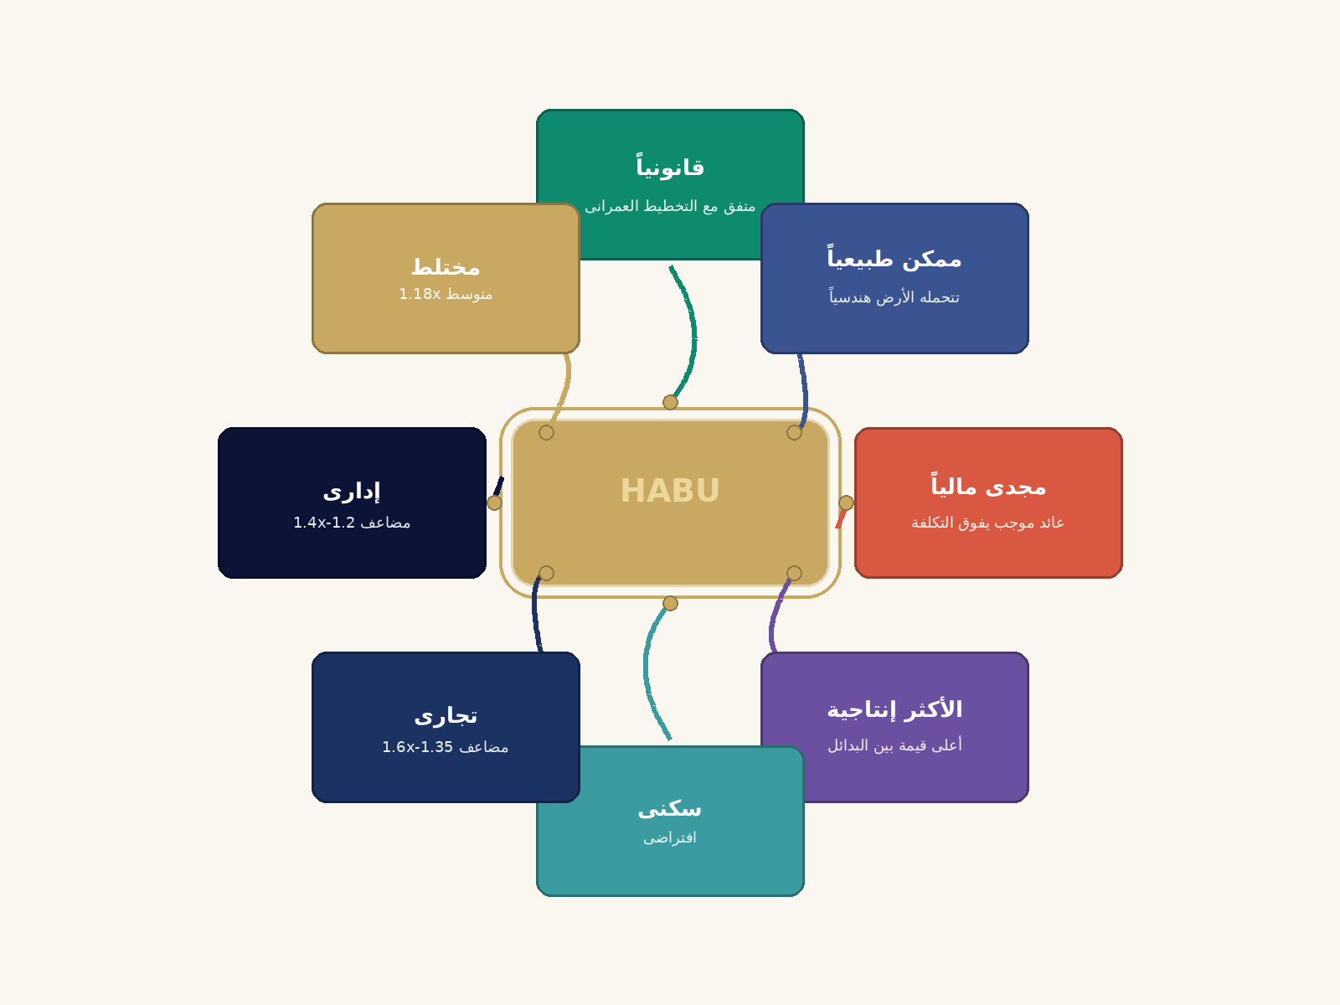

🏆 كيف نحدد الاستخدام الأمثل (HABU)؟

📋 خطوات الحساب
1️⃣ حدد البدائل الممكنة (سكنى، تجارى، إدارى، مختلط).
2️⃣ لكل بديل تأكد أنه قانونى (متفق مع التخطيط).
3️⃣ تأكد من إمكانيته الفنية (تتحمله الأرض).
4️⃣ احسب القيمة المتوقعة لكل بديل.
5️⃣ اطرح تكلفة التحويل (هدم + إعادة بناء + رخص).
6️⃣ الاستخدام الأمثل ÷ الذى يعطى أعلى صافى قيمة.

💡 مثال توضيحى
سكنى 5M + تكلفة تحويل 0.5M ÷ تجارى 7M = ربح 1.5M

📈 CHOROPLETH
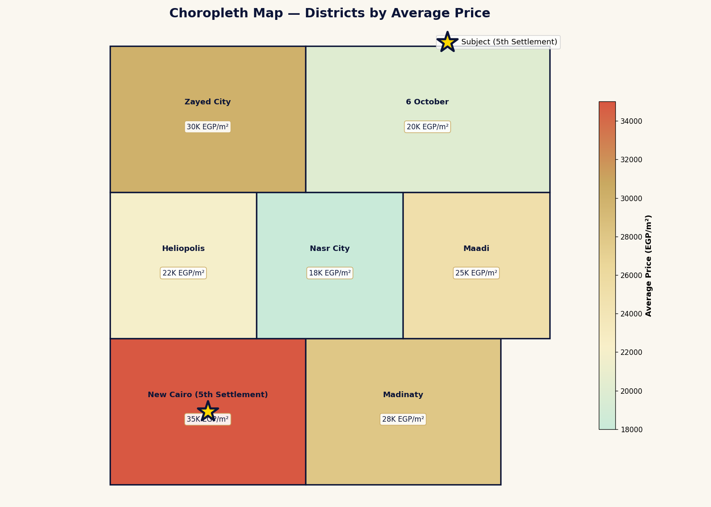
🗺️ Choropleth — خريطة المناطق بالأسعار

📈 VORONOI
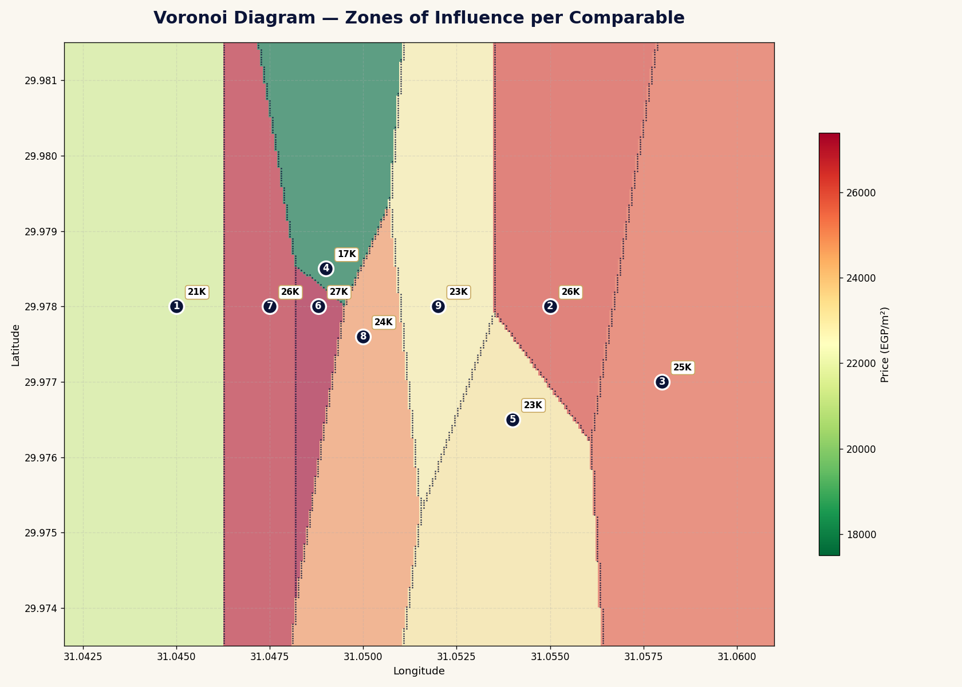
🔷 Voronoi — مجالات نفوذ المقارنات

📈 3D_SURFACE
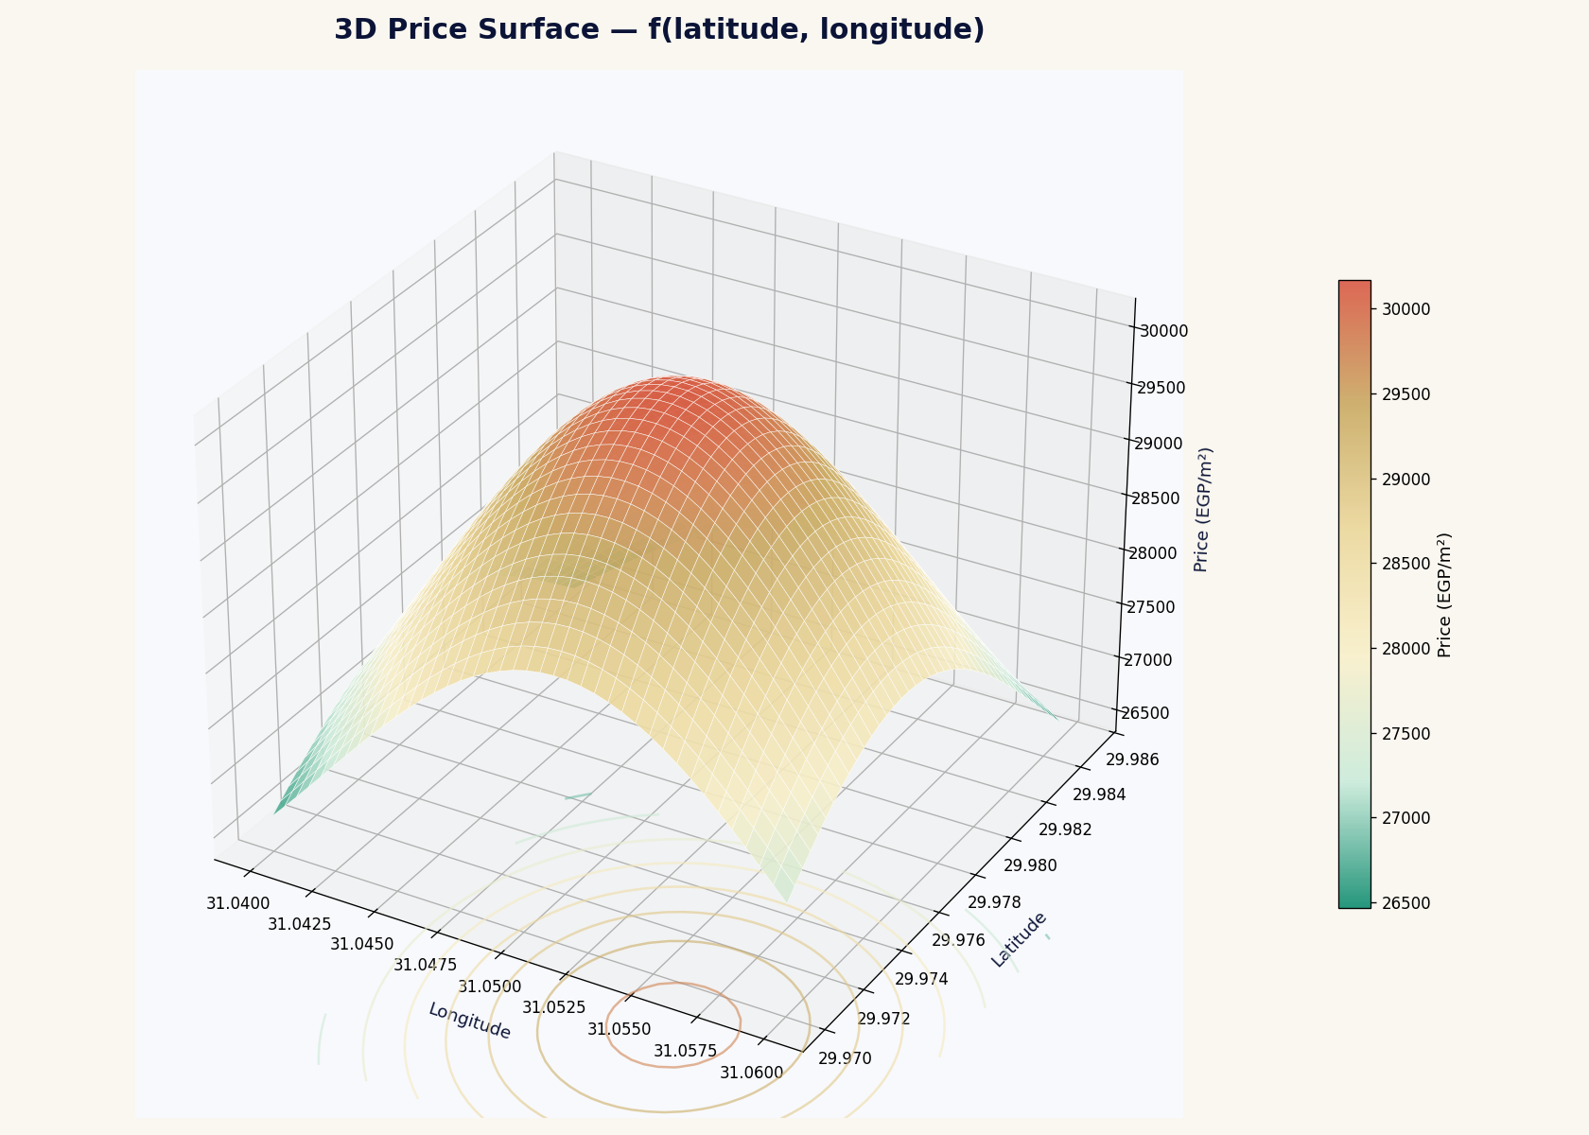
🎲 3D Surface — السعر فى ثلاث أبعاد

📈 SANKEY
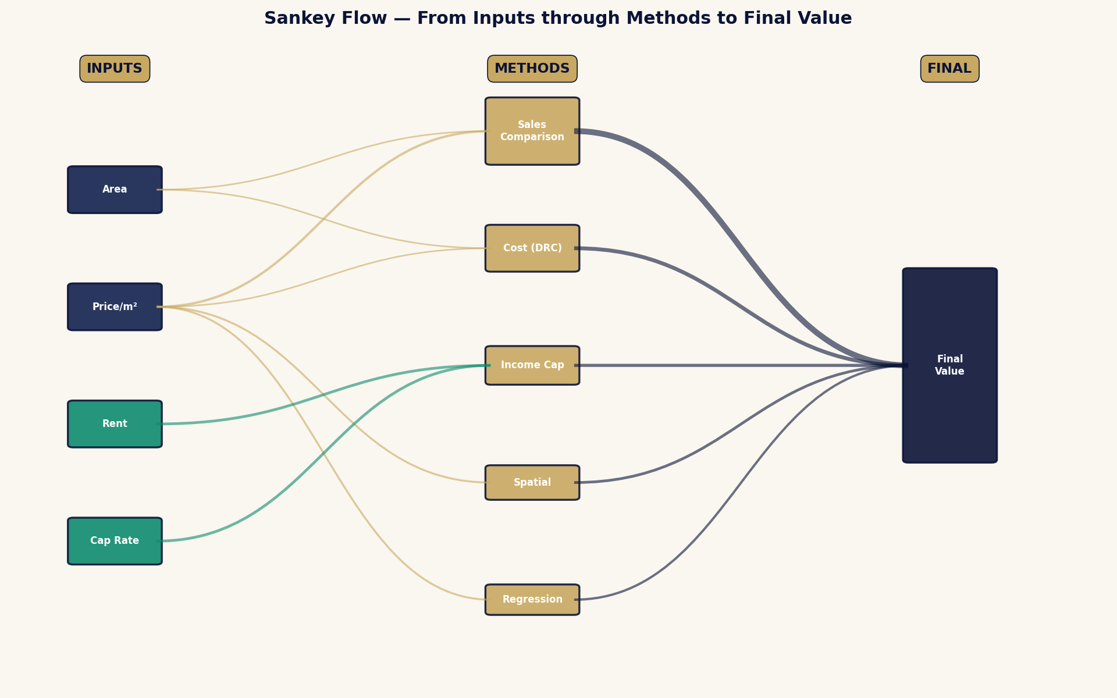
🌊 Sankey — تدفق القيمة من المدخلات للنتيجة

📈 GANTT
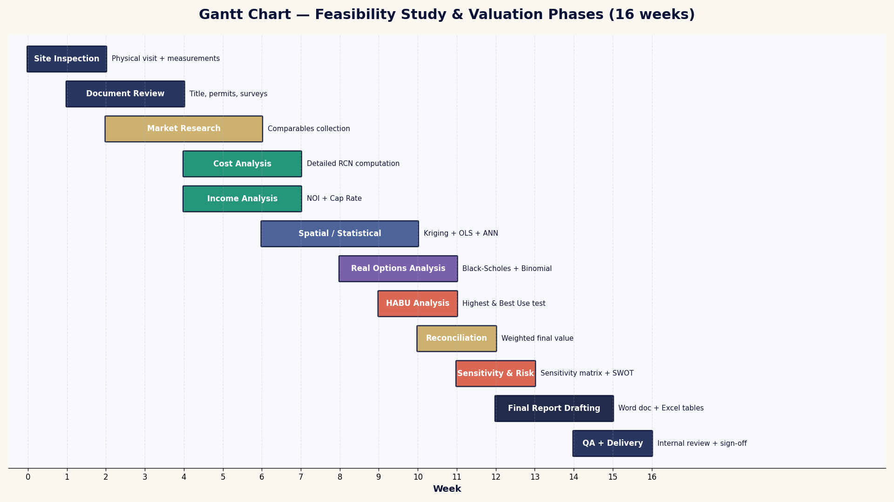
📅 Gantt — جدول مراحل دراسة الجدوى

📈 RISK_HEATMAP
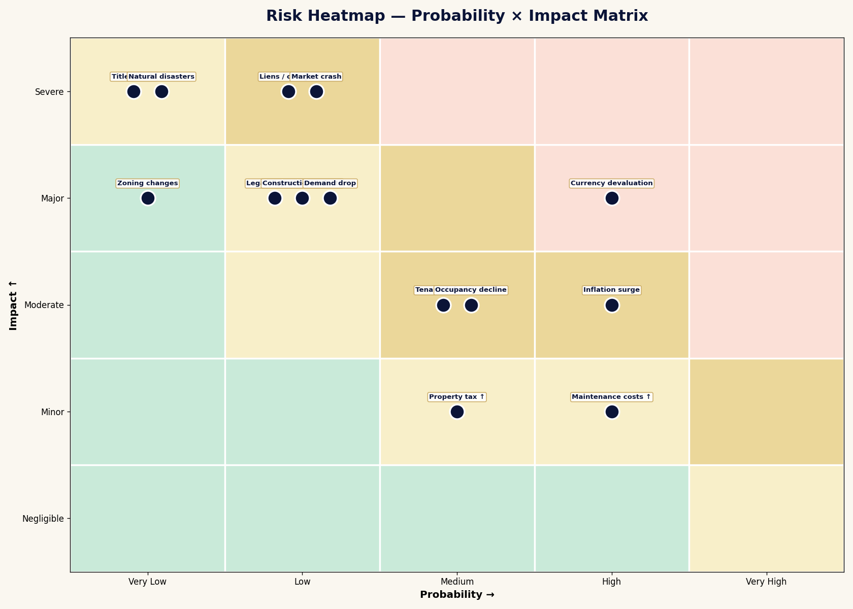
⚠️ Risk Heatmap — مصفوفة المخاطر

📈 COHORT
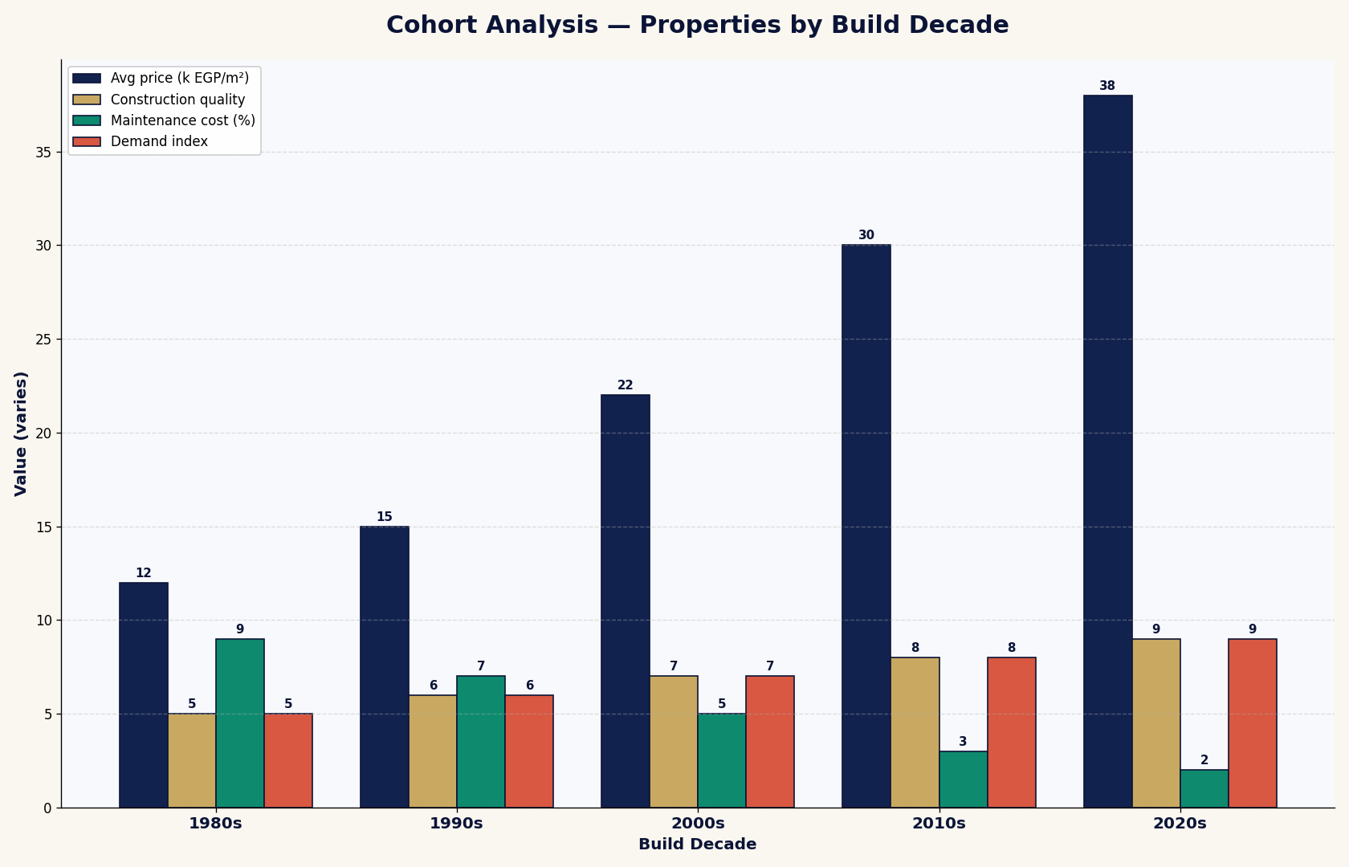
👥 Cohort — تحليل العقارات حسب فترة البناء

📈 DECISION_TREE
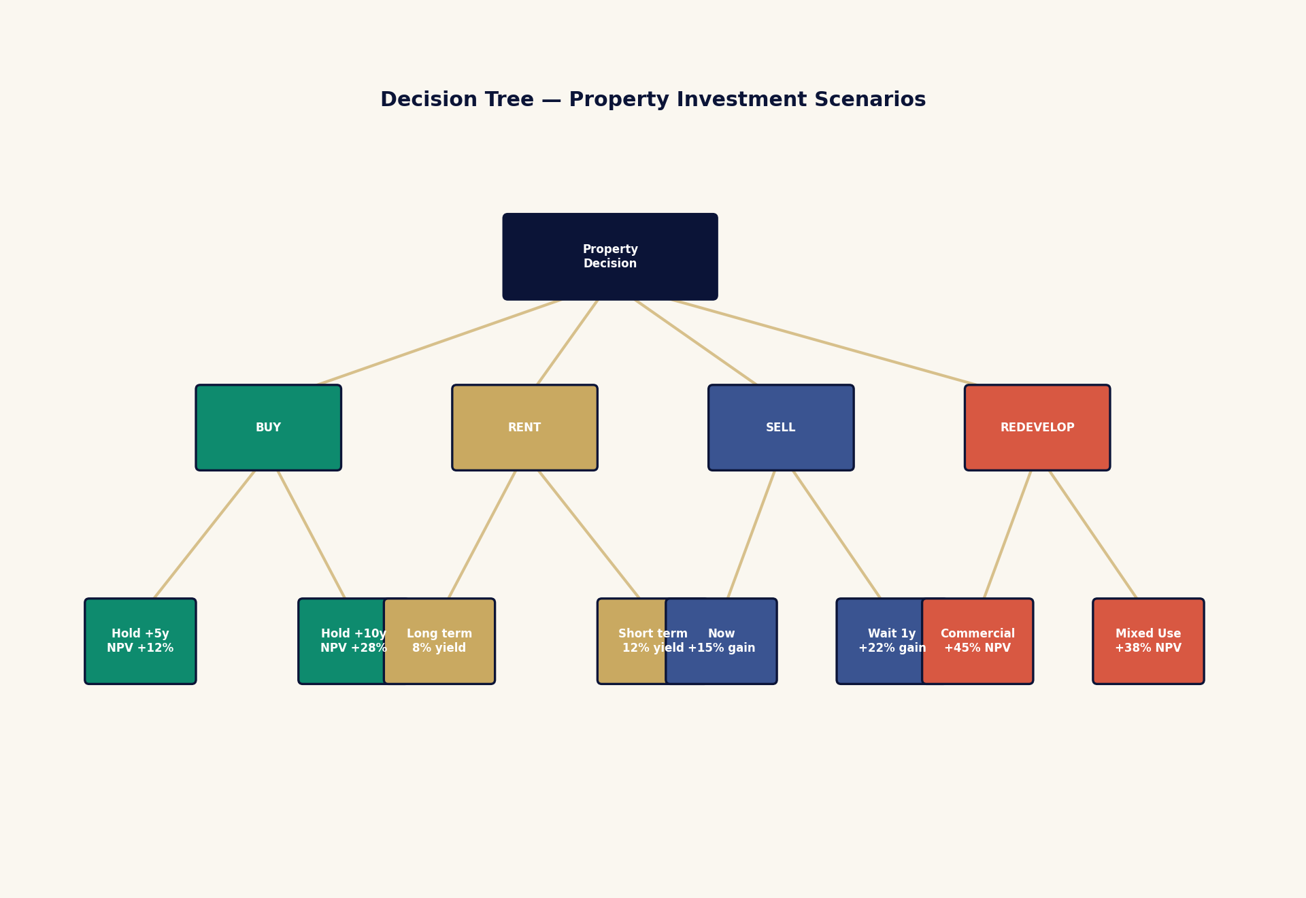
🌲 Decision Tree — شجرة سيناريوهات الاستثمار

📈 TORNADO
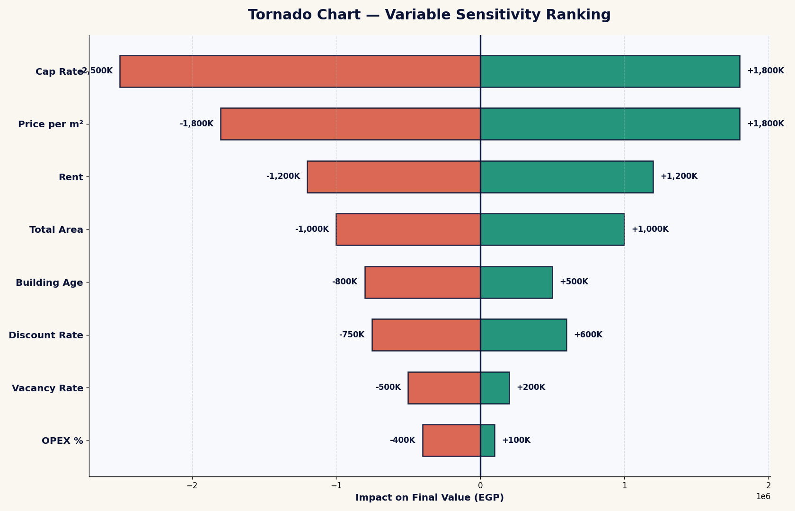
🌪️ Tornado — ترتيب المتغيرات بصرياً

📈 RADAR_COMPARE
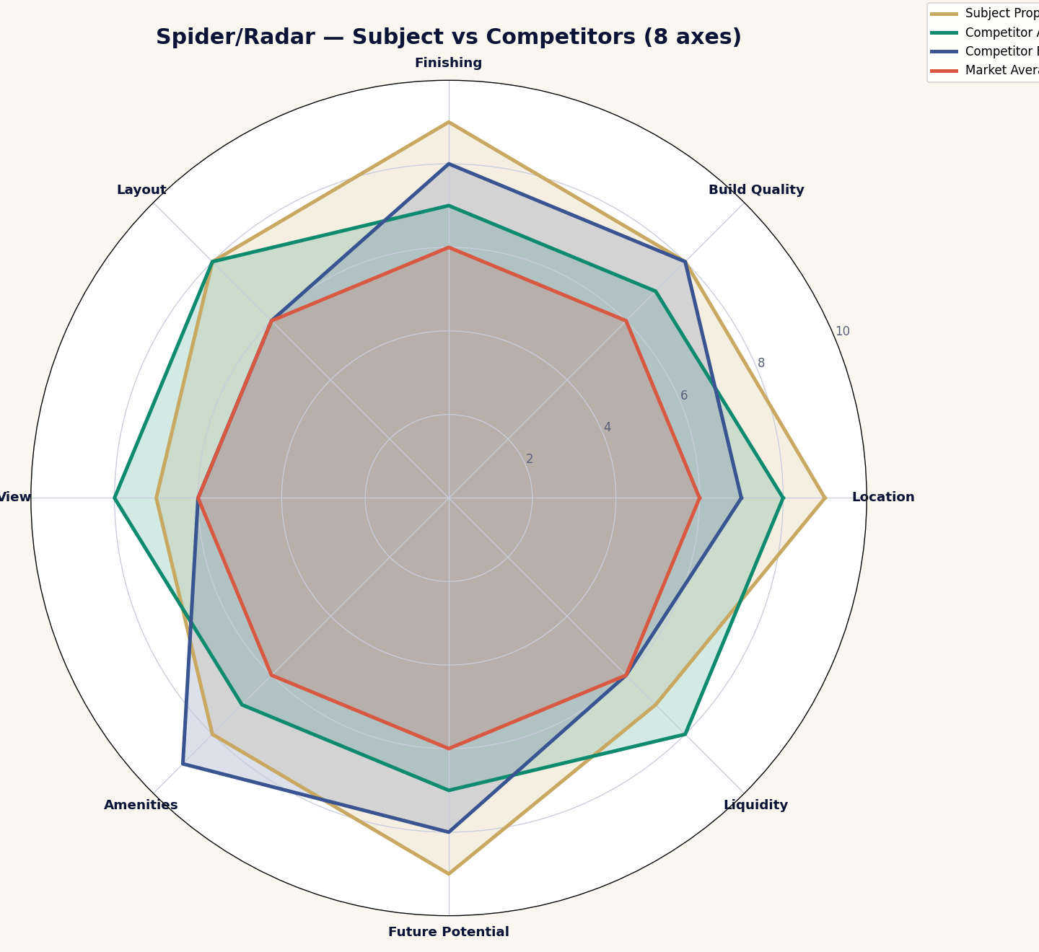
🎯 Radar Compare — العقار مقابل المنافسين

